概述
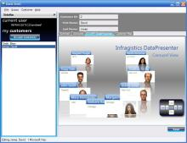
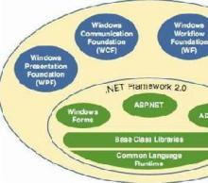
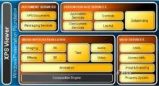
WPF
 | WPF（Windows Presentation Foundation）是微软推出的基于Windows 的用户界面框架，属于.NET Framework 3.0的一部分。它提供了统一的编程模型、语言和框架，
 | 真正做到了分离界面设计人员与开发人员的工作；同时它提供了全新的多媒体交互用户图形界面。

 | 定义
 | WPF 为Windows Presentation Foundation的首字母缩写 ，中文译为“Windows呈现基础”，其原来代号为“Avalon”，因与“我佩服”拼音首字母组合一样，国内有人调侃地称之为“我佩服”。
 | 由 .NET Framework 3.0 开始引入，与 Windows Communication Foundation及 Windows Workflow Foundation并行为新一代 Windows操作系统以及 WinFX 的三个重大应用程序开发类库。
 | WPF是微软新一代图形系统，运行在.NET Framework 3.0及以上版本下，为用户界面、2D/3D 图形、文档和媒体提供了统一的描述和操作方法。基于DirectX 9/10技术的WPF不仅带来了前所未有的3D界面，
 | 而且其图形向量渲染引擎也大大改进了传统的2D界面，比如Vista中的半透明效果的窗体等都得益于WPF。 程序员在WPF的帮助下，要开发出媲美Mac程序的酷炫界面已不再是遥不可及的奢望。
 | WPF相对于Windows客户端的开发来说，向前跨出了巨大的一步，它提供了超丰富的.NET UI 框架，集成了矢量图形，丰富的流动文字支持(flow text support)，3D视觉效果和强大无比的控件模型框架。
 | Windows Presentation Foundation（以前的代号为“Avalon”）是 Microsoft 用于 Windows 的统一显示子系统，它通过 WinFX 公开。它由显示引擎和托管代码框架组成。
 | Windows Presentation Foundation 统一了 Windows 创建、显示和操作文档、媒体和用户界面 (UI) 的方式，使开发人员和设计人员可以创建更好的视觉效果、不同的用户体验。
 | Windows Presentation Foundation 发布后，Windows XP、Windows Server 2003 和以后所有的 Windows操作系统版本都可以使用它。
 | WPF是.Net Framework 3.0里新推出的主打功能之一，加上Vista集成.Net Framework 3.0，改写Winform时代，可谓是影响巨大！WPF是一套API函数库，由.Net FrameWork3.0以上版本类库运行。
 | WPF是Windows操作系统中一次重大变革，与早期的GDI+/GDI不同。WPF是基于DirectX引擎的，支持GPU硬件加速，在不支持硬件加速时也可以使用软件绘制。高级别的线程绘制可以提高使用者的体验。
 | 自动识别显示器分辨率并进行缩放。而Vista就是一个非常典型的例子。

 | 特点
 | 程序人员与美工人员明确分工，美工人员可以使用Expression Studio中套装工具可视化的设计界面。然后交给程序开发组中的XAML就可以。让程序人员直接套用到开发环境，不需要想页面怎么切了。
 | 对于WPF最重要的特色，矢量图的超强支持 。兼容支持2D绘图，比如矩形、自定义路径，位图等。文字显示的增强，XPS和消锯齿。三维强大的支持。包括3D控件及事件，与2D及视频合并打造更立 体效果。
 | 渐变、使用高精确的（ARGB）颜色，支持浮点类型的像素坐标。这些对GDI+远远不及的。
 | 灵活、易扩展的动画机制！.Net Framework 3.0类库提供了强大的基类，只需继承就可以实现自定义程序使用绘制。接口设计非常直观，完全面向对象的对象模型。使用对象描述语言XAML。使用开发工具的可视化编辑。
 | 您可以使用任何一种.Net编程语言（C#，VB NET等开发语言）进行开发。XAML主要针对界面的可视化控件描述，成生进会分析成.cs或.vb文件，并最后将编译为CLR中间运行语言。 [1]

 | 组成结构
 | Windows Presentation Foundation 由两个主要部分组成：引擎和编程框架。
 | 1.Windows Presentation Foundation引擎。Windows Presentation Foundation 引擎统一了开发人员和设计人员体验文档、媒体和 UI 的方式，为基于浏览器的体验、基于窗体的应用程序、图形、视频、
 | 音频和文档提供了一个单一的运行时库。Windows Presentation Foundation 使得应用程序不仅能够充分利用现代计算机中现有的图形硬件的全部功能，而且能够利用硬件将来的进步。例如，
 | Windows Presentation Foundation 的基于矢量的呈现引擎使应用程序可以灵活地利用高 DPI监视器，而无需开发人员或用户进行额外的工作。 同样，当 Windows Presentation Foundation 检测到
 | 支持硬件加速的视频卡时，它将利用硬件加速功能。
 | 2.Windows Presentation Foundation 框架。Windows Presentation Foundation 框架为媒体、用户界面设计和文档提供的解决方案远远超过开发人员现在所拥有的。Windows Presentation Foundation 的设计考虑了可扩展性，
 | 使开发人员可以完全在 Windows Presentation Foundation引擎的基础上创建自己的控件，也可以通过对现有 Windows Presentation Foundation 控件进行再分类来创建自己的控件。Windows Presentation Foundation 框架的
 | 核心是用于形状、文档、图像、视频、动画、三维以及用于放置控件和内容的面板的一系列控件。这些“自有控件”为开发下一代用户体验提供了构造块。
 | Microsoft 在引入 Windows Presentation Foundation 的同时，还引入了 XAML，这是一种公开表示 Windows应用程序用户界面的标记语言，可使开发人员和设计人员用来构建和重用 UI 的工具更加丰富。
 | 对于 Web 开发人员，XAML 提供了熟悉的 UI 说明模式。XAML 还使 UI 设计从基础代码中分离出来，从而使开发人员和设计人员之间的合作更加紧密。

 | 选择理由
 | 为什么选择 Windows Presentation Foundation？
 | 对于企业：Windows Presentation Foundation 实现了改进的客户关系和不同的应用程序。通过提供能够快速提供更好的视觉效果、独特的用户体验的技术，来建立与客户的密切关系，
 | 使企业可以建立稳定的数字客户关系和独特的品牌化机会。而且，由于 Windows Presentation Foundation 是窗体、文档、视频、三维以及其他功能的综合，因此企业可以创建持久的用户体验解决方案，并集成到客户的日常活动中。
 | 对于开发人员和设计人员：Windows Presentation Foundation 提供了统一的 UI 平台，因此他们只需学习一个模式，就可以获得无限可能的 UI 体验。
 | 对于 .NET开发人员：其框架是熟悉的，并且它最终将减少提供最佳用户体验和通信逻辑所需的代码行数。
 | 对于设计人员：Windows Presentation Foundation 提供的平台可消除内容、媒体和应用程序之间的边界。最重要的是，Windows Presentation Foundation 可以使开发人员和设计人员同步紧密地合作来快速提供不同的连通体验。

 | 响应程度
 | 国内即时通讯领导商腾讯Tencent曾经发布过一款基于WPF的QQ 概念版(QQ 概念版：QQ 概念版是腾讯首款NUI(自然用户交互)产品，全面实现了多点触摸操作。在实现IM的基础功能外，QQ概念版还推出了动感相框、
 | 动态背景、多Tab聊天窗口、3D交互、矢量界面、桌面好友等一系列新功能、新体验以及Windows7的重要新特性。
 | 运行环境
 | WPF可以运行在三种环境下面，如下：
 | 1、 WPF桌面程序，此类型没有任何限制，可以是Windows可执行程序也可以是DLL动态链接库。
 | 只需要.Net Framework 3.0以上版本支持即可！
 | 2、 RIA分布式环境，服务器与客户端浏览器下载使用ActiveX插件方式解释执行的。微软更名为Silverlight，由于安全原因，微软提取精简版.Net Framework到Silverlight中独立运行，精简了很多类库。
 | 3、浏览器承载的应用程序（称为 XAML 浏览器应用程序 (XBAP)），您可以创建能够使用超链接（Hyperlink 类）导航的页面 (Page) 和页函数 (PageFunction(Of (T)))。 [1]

 | 服务和支持
 | 随着Vista RTM的发布，微软新一轮的技术推广已经开始。其实在此之前，WPF已经有很大的推广，因为CTP版本已经发布了有一段日子了。当然很多开发人员主要以技术研究为主，
 | 也有少数公司已经开始从事基于WPF的产品研发工作。
 | 目前WPF的最新版本为4.5(对应.net framework 4.5)，你可以从msdn上免费下载。

 | 前景分析
 | WPF其实不仅仅是图形引擎而已，它将给Windows应用程序的开发带来一次革命，因为新的架构提供了一种全新的开发模式。当然对于普通用户而言，最直观的就是界面越来越漂亮，看起来越来越舒服了；
 | 但对于开发人员而言，界面显示和代码将更好的得到分离，这与从前的桌面应用程序开发有很多不同（界面设置和代码是融合在一起的），这是比较具有革命性的改变之一。
 | 还有就是桌面应用程序和浏览器应用程序的融合，根据ms的承诺，正在开发中的WPF/E，即WPF Everywhere版本，将为基于WPF的应用程序提供全面的浏览器支持，这意味着未来开发出的应用程序
 | 将可以基于浏览器在不同的操作系统上运行，根据WPF/E开发组的定义，WPF/E仍然是WPF的子集，而不是后继版本。总体而言，WPF的前景应该是一片光明。

 | 控件
 | 实质
 | 先从UI上分析，UI的功能是让用户观察和操作数据，为了能显示数据和响应用户的操作通知程序（通过事件来通知，如何处理事件又是一系列的算法），所以控件就是显示数据和响应用户操作的UI元素，
 | 也即：控件就是数据和行为的载体。
 | 数据驱动UI
 | 什么是数据驱动UI呢？我们知道传统的GUI界面都是由windows消息通过事件传递给程序，程序根据不同的操作来表达出不同的数据体现在UI界面上，这样数据在某种程度上来说，受到很大的限制。
 | WPF中是数据驱动UI，数据是核心，处于主动的，UI从属于数据并表达数据，是被动的。WPF数据第一，控件第二。
 | 分类
 | 虽然控件没有数据重要，但是还是比较重要的，毕竟是门面啊，只是在数据面前，它比较"有礼貌"。控件有很多，但是如果仔细去分析，也是有规律可循的，根据其作用，我们可以把控件分为6类：
 | 布局控件：是可以容纳多个控件或者嵌套其他布局的控件，用于在UI上组织和排列控件。其父类为Panel。
 | 内容控件：只能容纳一个控件或者布局控件作为他的内容。所以经常借助布局控件来规划其内容。其父类为ContentControl。
 | 带标题内容控件：相当于一个内容控件，但是可以加一个标题，标题部分也可以容纳一个控件或者布局，其父类为HeaderedContentControl。
 | 条目控件：可以显示一列数据，一般情况下，是数据的类型是相同的。其共同的基类为ItemsControl。
 | 带标题的条目控件：和上面的带标题内容控件类同，其基类为HeaderdeItemsControl。
 | 特殊内容控件：这类控件比较独立，但也比较常用，如TextBox，TextBlock，Image等。 [2]
 | 当这些控件不能够满足需求的时候，也可以从受信任的来源下载控件，并通过添加引用来导入自定义控件。支持WPF的第三方控件有：ComponentOne Studio，ActiveReports，visifire，Stimulsoft Report等。

基础
WPF Event事件 |  |  | 参考《深入浅出WPF》
 | 1.1 逻辑树与可视树
 | 如果把一片树叶放在显微镜下观察，你会发现这片叶子也像一棵树----有自己的基部并向上生长出多级分叉。在WPF的Logic Tree上，扮演叶子的一般都是控件。
 | 如果我们把WPF中的控件也放在显微镜下观察，你会发现WPF控件本身也是一棵由更细微级别的组件（他们不是控件，而是一些可视化组件，派生至Visual类）组成的树。
 | 在WPF中有两种树:逻辑树（Logical Tree）和可视树（Visual Tree），XAML是表达WPF的一棵树。逻辑树完全是由布局组件和控件构成。如果我们把逻辑树延伸至Template组件级别，我们就得到了可视树，所以可视树把树分的更细致。

 | 1.2 事件的来龙去脉
 | 微软把消息机制封装成了更容易让人理解的事件模型。
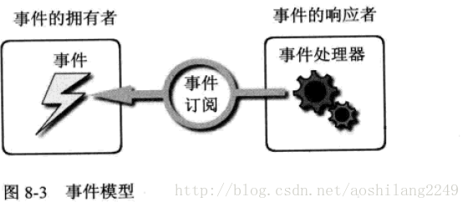

 | 事件模型隐藏了消息机制的很多细节，让程序开发变的简单。繁琐的消息驱动机制在事件模型中被简化为了3个关键点：
 | 事件的拥有者：即消息的发送者。事件的宿主可以在某些条件下激发它拥有的事件，事件被触发则消息被发送。
 | 事件的响应者：即消息的接收者、处理者。事件接收者使用其事件处理器（EventHandler）对事件做出响应。
 | 事件的订阅关系：事件的拥有者可以随时激发事件，但事件发生后会不会得到响应要看有没有事件响应者，或者说要看这个事件是否被关注。如果对象A关注对象B的某个事件是否发生，
 | 则称A订阅了B的某个事件。更进一步讲，事件实际上是一个使用Event关键字修饰的委托类型的成员变量，事件处理器则是一个函数，说A订阅了B的某个事件，本质就是让B.Event和A.EventHandler关联起来。
 | 所谓事件激发就是B.Event被调用，这时，与其关联的A.EventHandler就会被调用。

 | 在这种模型里，事件的响应者通过订阅关系直接关联在事件拥有者的事件上，为了与WPF路由事件模型分开，我们把这种事件模型称为直接事件模型或CLR事件模型。每条消息是“发送---响应”关系，
 | 必须显示的建立点对点订阅关系。

 | 1.3 初试路由事件
 | 为了降低由事件订阅带来的耦合度和代码量，WPF推出了路由事件机制。路由事件和直接事件的区别在于，直接事件激发时，发送者直接将消息通过事件订阅交给事件的响应者，
 | 事件响应者使用其事件处理器方法对事件的发生做出响应驱动逻辑程序按客户需求运行。路由事件的拥有者和事件响应者之间则没有直接显示的订阅关系，事件的拥有者只负责激发事件，
 | 事件将由谁响应它并不知道，事件的响应者则安装有事件侦听器，针对某类事件进行侦听。当有某类事件传递至此时事件响应者就使用事件处理器来响应事件并决定事件是否可以继续传递。

 | 举个例子，在Visual Tree上有一个button控件，当它被单击的时候就相当于自己喊了一声“我被单击了”，这样一个button.Click开始在Visual Tree上开始传播。
 | 当事件经过某个节点的时候如果这个节点没有安装用于侦听button.Click事件的“耳朵”，那么它会无视这个事件，让它继续畅通无阻的继续传播，如果某个节点安装了针对button.Click的侦听器，
 | 它的事件处理器就会被调用，在事件处理器内部，程序员可以查看路由事件原始的出发点是哪个控件，上一站是哪里，还可以决定事件传递到此为止还是可以继续往下传递----路由事件就是
 | 这样依靠“口耳相传”的办法将消息传递给“关心”它的控件的。虽然WPF推出了路由事件机制，但它仍然支持传统的直接事件模型。

 | 下面通过一个例子初试一下路由事件：

 | <Window x:Class="WpfApplication8.wnd831"
 | xmlns="http://schemas.microsoft.com/winfx/2006/xaml/presentation"
 | xmlns:x="http://schemas.microsoft.com/winfx/2006/xaml"
 | Title="MainWindow" Height="200" Width="200">
 | <Grid x:Name="_gridRoot" Background="Lime">
 | <Grid x:Name="_gridA" Background="Blue" Margin="10">
 | <Grid.ColumnDefinitions>
 | <ColumnDefinition></ColumnDefinition>
 | <ColumnDefinition></ColumnDefinition>
 | </Grid.ColumnDefinitions>
 | <Canvas x:Name="_canvasLeft" Background="Red" Margin="10" Grid.Column="0">
 | <Button x:Name="_buttonLeft" Content="Left" Margin="10" Width="45" Height="110"/>
 | </Canvas>
 | <Canvas x:Name="_canvasRight" Background="LightSlateGray" Margin="10" Grid.Column="1">
 | <Button x:Name="_buttonRight" Content="Right" Margin="10" Width="45" Height="110"/>
 | </Canvas>
 | </Grid>
 | </Grid>
 | </Window>
 | 我们点击按钮时，无论是_buttonLeft还是_buttonRight单击都能显示按钮的名称。两个按钮到顶部的window有唯一条路,左边的按钮对应的路：_buttonLeft->_canvasLeft->_gridA->_GridRoot->_Window，
 | 右边按钮对应的路：_buttonRight->_canvasRight->_gridA->_GridRoot->_Window。如果GridRoot订阅两个处理器，那么处理器应该是相同的。后台代码为：

 | /// <summary>
 | /// MainWindow.xaml 的交互逻辑
 | /// </summary>
 | public partial class wnd831 : Window
 | {
 | public wnd831()
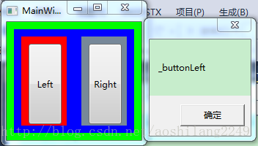
 | {
 | InitializeComponent();

 | // 为指定的路由事件添加路由事件处理程序
 | _gridRoot.AddHandler(Button.ClickEvent, new RoutedEventHandler(ButtonClicked));
 | }

 | public void ButtonClicked(object sender, RoutedEventArgs e)
 | {
 | MessageBox.Show((e.OriginalSource as FrameworkElement).Name);
 | }
 | }

 | 下面先解释一下路由事件是怎么沿着可视树来传播的,当Button被点击，Button就开始发送消息了，可视树上的元素如果订阅了Button的点击事件，那么才会根据消息来作出相应的反应，
 | 如果没有订阅的话，就无视它发出的消息，当然我们还可以控制它的消息的传播方式，是从树根到树叶传播，还是树叶向树根传播以及是直接到达目的传播，不仅如此，
 | 还能控制消息传到某个元素时，停止传播。具体的会在后面记录到。
 | 其次是this._GridRoot.AddHandler(Button.ClickEvent,new RoutedEventHandler(this.ButtonClicked));订阅事件时，第一个参数是路由事件类型，在这里用的是Button的ClickEvent，就像依赖属性一样，
 | 类名加上依赖属性，这里是类名加上路由事件。另外一个是e.OriginalSource与e.Source的区别，由于消息每传一站，都要把消息交到下一个控件（此控件成为了消息的发送地点），e.Source为逻辑树上的源头，
 | 要想获取原始发消息的控件（可视树的源头）要用e.OriginalSource。

 | 1.4 自定义路由事件
 | 创建自定义路由事件大体分为3个步骤：
 | 声明并注册路由事件。
 | 为路由事件添加CLR事件包装。
 | 创建可以激发路由事件的方法。

 | 声明路由事件参数：
 | /// Event Handler
 | delegate void ReportTimeRouteEventHandler(object sender, ReportTimeRoutedEventArgs e);

 | /// <summary>
 | /// 包含时间的路由事件参数
 | /// </summary>
 | public class ReportTimeRoutedEventArgs : RoutedEventArgs
 | {
 | public ReportTimeRoutedEventArgs(RoutedEvent routedEvent, object source)
 | : base(routedEvent, source){}

 | public DateTime ClickTime { get; set; }
 | }

 | 创建路由事件：

 | /// <summary>
 | /// 继承Button
 | /// </summary>
 | public class TimeButton : Button
 | {
 | /// <summary>
 | /// 声明和注册路由事件
 | /// </summary>
 | public static readonly RoutedEvent ReportTimeEvent = EventManager.RegisterRoutedEvent(
 | "ReportTime",
 | RoutingStrategy.Bubble,
 | typeof(ReportTimeRouteEventHandler)/*typeof(EventHandler<ReportTimeRoutedEventArgs>)*/,
 | typeof(TimeButton));

 | /// <summary>
 | /// CLR事件包装器
 | /// </summary>
 | public event RoutedEventHandler ReportTime
 | {
 | add { this.AddHandler(ReportTimeEvent, value); }
 | remove { this.RemoveHandler(ReportTimeEvent, value); }
 | }

 | /// <summary>
 | /// 激发路由事件，借用Click事件激发
 | /// </summary>
 | protected override void OnClick()
 | {
 | base.OnClick();

 | ReportTimeRoutedEventArgs args = new ReportTimeRoutedEventArgs(ReportTimeEvent, this);
 | args.ClickTime = DateTime.Now;
 | this.RaiseEvent(args);
 | }
 | }

 | 注册路由事件时注意：
 | 第一个参数是一个String类型，被称为路由事件的名称，按微软的建议，这个字符串应该与RountEvent变量的前缀和CLR事件包装器名称一致。本例中，路由事件的名称是ReportTimeEvent，
 | 则此字符串是ReportTime，CLR事件名亦为ReportTime。

 | 第二个参数为路由事件的策略。WPF路由事件有三种路由策略：
 | Bubble，冒泡式：路由事件由事件激发者出发向它的上一层容器一层一层路由，直至最外层的容器（Windows或Page）。因为是由树的底部想树的顶部移动，而且从事件激发元素到UI树的树根只有确定的一条路径，
 |  | 所以这种策略被形象的命名为“冒泡式”。
 | Tunnel，隧道式：事件的路由刚好和冒泡式相反，是由树的树根向事件激发者移动，这就想当于在树根和目标控件之间挖了一条隧道，事件只能沿着隧道移动，所以称为“隧道式”。
 | Direct，直达式：模仿CLR直接事件，直接将事件消息送达事件处理器。

 | 第三个参数用于指定事件处理器的类型。事件处理器的返回值类型和参数列表必须与此参数指定的委托保持一致，不然会导致在编译的时候报异常。

 | 第四个参数用于指定路由事件的宿主（拥有者）是哪个类型。

 | XAML：让控件都监听类型为ReportTime的路由事件：
 | <Window x:Class="WpfApplication8.wnd832"
 | xmlns="http://schemas.microsoft.com/winfx/2006/xaml/presentation"
 | xmlns:x="http://schemas.microsoft.com/winfx/2006/xaml"
 | xmlns:local="clr-namespace:WpfApplication8"
 | Title="wnd832" Height="300" Width="300">
 | <Grid x:Name="grid_1" local:TimeButton.ReportTime="ReportTimeHandle">
 | <Grid x:Name="grid_2" local:TimeButton.ReportTime="ReportTimeHandle">
 | <Grid x:Name="grid_3" local:TimeButton.ReportTime="ReportTimeHandle">
 | <StackPanel x:Name="dock1" local:TimeButton.ReportTime="ReportTimeHandle">
 | <ListBox x:Name="listBox1" local:TimeButton.ReportTime="ReportTimeHandle"/>
 | <local:TimeButton x:Name="btn1" Content="报时" Width="80" Height="80" local:TimeButton.ReportTime="ReportTimeHandle"/>
 | </StackPanel>
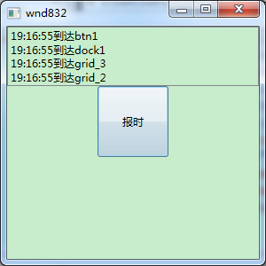
 | </Grid>
 | </Grid>
 | </Grid>
 | </Window>

 | 事件处理器：
 | public void ReportTimeHandle(object sender, ReportTimeRoutedEventArgs e)
 | {
 | FrameworkElement ele = sender as FrameworkElement;
 | string content = string.Format("{0}到达{1}", e.ClickTime.ToLongTimeString(), ele.Name);
 | listBox1.Items.Add(content);

 | //当事件传递到grid_2就停止了
 | if (ele == grid_2)
 | {
 | e.Handled = true;
 | }
 | }

布局
WPF布局容器：
 | StackPanel堆叠布局
 | StackPanel是以堆叠的方式显示其中的控件
 | 1、可以使用Orientation属性更改堆叠的顺序
 | Orientation="Vertical"
 | 默认，由上到下显示各控件。控件在未定义的前提下，宽度为StackPanel的宽度，高度自动适应控件中内容的高度
 | Orientation="Horizontal"
 | 由左到右显示各控件。控件在未定义的前提下，高度为StackPanel的高度，宽度自动适应控件中内容的宽度
 | 2、设置控件的属性，调整控件的显示
 | Margin属性
 | 定义控件的外边缘，可以通过以下几种方式来设置
 | 1）Margin=”10”：各边缘均为10
 | 2）Margin=”10,20,30,40”：设定左、上、右、下各边缘分别为10、20、30、40
 | 3）使用拆分式方式设定，如上下为10，左右为20
 | Width、Height属性
 | 设定控件的宽度和高度，取消自动的宽度和高度
 | HorizontalAlignment、VerticalAlignment属性
 | 设定控件的水平或竖直对齐方式，如整体Orientation="Vertical"的前提下，设置水平对齐为Left、Right或Center，在没有设定宽度的情况下，控件的宽度自动调整
 | MinWidth、MinHeight、MaxWidth、MaxHeight属性
 | 在调整窗体大小，同时更改控件大小时，控件宽度、高度可变化的最大值和最小值
 | WPF中的StackPanel控件是一种简单常用的布局控件。它可根据orientation属性设置面板里面的每个子元素是依靠在前一个控件的旁边（横向）还是下面（纵向）。
 | 对于创建各种类型的列表非常有用。所有的继承于ItemsControls的WPF控件，如ComboBox,ListBox和Menu控件都可以使用StackPanel做为它的内部布局面板。
 |  |  | <Window x:Class="WpfApplication1.MainWindow"
 | <StackPanel> |  | xmlns="http://schemas.microsoft.com/winfx/2006/xaml/presentation"
 | <Button Content="按钮"></Button> |  | xmlns:x="http://schemas.microsoft.com/winfx/2006/xaml"
 | <Button Content="按钮"></Button> |  | Title="MainWindow">
 | <Button Content="按钮"></Button> |  | <StackPanel Orientation="Horizontal">
 | <Button Content="按钮"></Button> |  | <Button Content="按钮"></Button>
 | <Label Content="Label"></Label> |  | <Button Content="按钮"></Button>
 | <Label Content="Label"></Label> |  | <Button Content="按钮"></Button>
 | <Label Content="Label"></Label> |  | <Button Content="按钮"></Button>
 | </StackPanel> |  | <Label Content="Label"></Label>
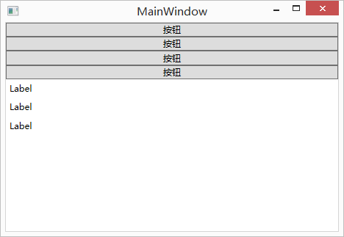
 |  |  | <Label Content="Label"></Label>
 |  |  | <Label Content="Label"></Label>
 |  |  | </StackPanel>
 |  |  | </Window>
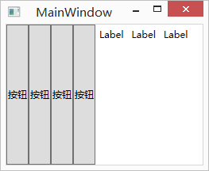

 | WrapPanel包裹布局
 | 以流的形式由左到右，由上到下显示控件，其功能类似于Java AWT布局中的FlowLayout
 | 在WrapPanel面板中的元素以一次一行或一列的方式布局控件
 | WrapPanel也有Orientation属性，但与StackPanel不同的是，WrapPanel的Orientation属性的默认值是Horizontal
 | 也就是说WrapPanel的默认展现方向是横向的
 | WrapPanel与StackPanel另一个不同的地方是，当容器实际宽度不够的情况下，内容将以多行或者多列的形式展现
 | <WrapPanel> | <WrapPanel Orientation="Vertical">
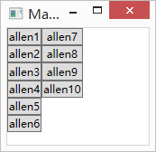
 | <Button Content="allen"></Button> | <Button Content="allen1"></Button>
 | <Button Content="allen"></Button> | <Button Content="allen2"></Button>
 | <Button Content="allen"></Button> | <Button Content="allen3"></Button>
 | <Button Content="allen"></Button> | <Button Content="allen4"></Button>
 | <Button Content="allen"></Button> | <Button Content="allen5"></Button>
 | <Button Content="allen"></Button> | <Button Content="allen6"></Button>
 | </WrapPanel> | <Button Content="allen7"></Button>
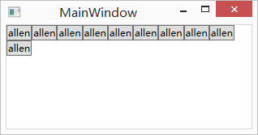
 |  | <Button Content="allen8"></Button>
 |  | <Button Content="allen9"></Button>
 |  | <Button Content="allen10"></Button>
 |  | </WrapPanel>

 | DockPanel停靠布局
 | 以上、下、左、右、中为基本结构的布局方式，类似于Java AWT布局中的BorderLayout。
 | 但与BorderLayout不同的是，每一个区域可以同时放置多个控件，在同一区域放置的多个控件采用的布局方式为StackPanel方式。

 | WPF 主界面布局中DockPanel的停靠与默认填充

 | 在WPF中，通常的主界面大都是DockPanel 根元素，一次DockPanel .Top主菜单、DockPanel .Top Toolbar、DockPanel .Bottom Statusbar，中建Fill一个主区域，
 | 但在使用时往往有个误区，就是充满剩余空间的元素如何填充，因为DockPanel没有DockPanel.Fill属性。实际做法是先停靠Menu、Toolbar、Statusbar等等可以通过DockPanel .Top、
 | DockPanel .Bottom、DockPanel .Left、DockPanel .Right停靠的子元素，然后，也就是最后，加入填充区元素，同时注意，不能设置此元素的DockPanel属性，这样，
 | 最后加入的元素就自动填充整个剩余空间了。
 | 文档中对这一"技巧"没有任何说明，导致无谓的时间浪费，记录于此，希望对大家有所帮助。
 | 如果“Dockstyle.Dock”属性设置为 Top 或 Bottom，请将控件的“Width”属性设置为 Auto。同样，如果“Dockstyle.Dock”属性设置为 Left 或 Right，
 | 请将控件的“Height”属性设置为 Auto。
 | 默认情况下 DockPanel 设置为 LastChildFill，这表示添加到 DockPanel 的最后一个子控件将使其 DockPanel.Dock 属性设置为 Fill。
 | 若要更改此行为，请设置 DockPanel 的 LastChildFill 属性。
 | <DockPanel>
 | <!--沿着上边缘拉伸-->
 | <Button Content="Top" DockPanel.Dock="Top"></Button>
 | <!--沿着下边缘拉伸-->
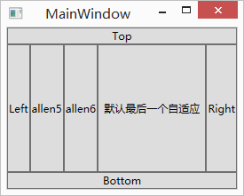
 | <Button Content="Bottom" DockPanel.Dock="Bottom"></Button>
 | <!--沿着左边缘拉伸-->
 | <Button Content="Left" DockPanel.Dock="Left"></Button>
 | <!--沿着右边缘拉伸-->
 | <Button Content="Right" DockPanel.Dock="Right"></Button>
 | <!--默认沿着左边缘拉伸-->
 | <Button Content="allen5"></Button>
 | <!--默认沿着左边缘拉伸-->
 | <Button Content="allen6"></Button>
 | <!--最后一个元素默认填充满整个容器剩余的空间-->
 | <Button Content="默认最后一个自适应"></Button>
 | </DockPanel>

 | Grid表格布局
 | Grid布局容器可以把空间分割成多行多列，用以摆放不同的控件
 | Grid和其他各个Panel比较起来，功能最多也最为复杂。要使用Grid，首先要向RowDefinitions和ColumnDefinitions属性中添加一定数量的RowDefinitions和 ColumnDefinitions元素，
 | 从而定义行数和列数。而放置在Grid面板中的控件元素都必须显示采用附加属性语法定义其 放置所在的行和列，它们都是以0为基准的整型 值，如果没有显式设置任何行或列，
 | Grid将会隐式地将控件加入在第0行第0列。由于Grid的组成并非简单的添加属性标记来区分行列，这也使得用户在实际应用中可以具体到某一单 元格中，所以布局起来就很精细了。
 | Grid的单元格可以是空的，一个单元格中可以有多个元素，而在单元格中元素是根据它们的Z顺序一个接着一个呈现的。与Canvas一样，
 | 同一个单元格中 的子元素不会与其他元素交互布局，信息——它们仅仅是重叠而已。
 | 使用Grid.ColumnSpan和Grid.RowSpan附加属性可以让相互间隔的行列合并，所以元素也可以跨越多个单元格。
 | 使用GridSplit分割
 | <GridSplitter Height="6" VerticalAlignment="Stretch" HorizontalAlignment="Stretch"
 | Grid.Row="2" Grid.Column="2"></GridSplitter>
 | 使用GridSplit控件结合Grid控件实现类似于WinForm中SplitContainer的功能，这个大家在WinForm当中经常用到，我们也不多做介绍。
 | <Grid>
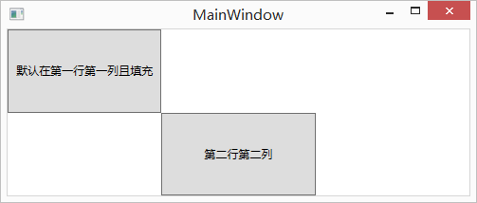
 | <!--定义两行-->
 | <Grid.RowDefinitions>
 | <RowDefinition></RowDefinition>
 | <RowDefinition></RowDefinition>
 | </Grid.RowDefinitions>
 | <!--定义三列-->
 | <Grid.ColumnDefinitions>
 | <ColumnDefinition></ColumnDefinition>
 | <ColumnDefinition></ColumnDefinition>
 | <ColumnDefinition></ColumnDefinition>
 | </Grid.ColumnDefinitions>
 | <!--Grid.Row或 Grid.Column的默认值为0-->
 | <Button Content="默认在第一行第一列且填充"></Button>
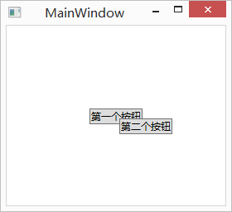
 | <!--如果我把Grid.Row的值设置成2，因为没有第三行，所以按钮会自动被放在最后一行，仍然是第二行-->
 | <Button Grid.Row="1" Grid.Column="1" Content="第二行第二列"></Button>
 | </Grid>

 | Canvas画布布局
 | Canvas画布布局容器允许使用精确的坐标来摆放画布内的元素
 | 如果两个元素共用了同一块区域，那么后设置的元素将覆盖先设置的元素
 | <Canvas>
 | <Button Canvas.Left="100" Canvas.Top="100" Content="第一个按钮"></Button>
 | <Button Canvas.Left="136" Canvas.Top="112" Content="第二个按钮"></Button>
 | </Canvas>

 | UniformGrid
 | 是一种横向的网格分割、纵向的网格分割分别是均等的分割的布局类型，故称为 " 均分布局 "。
 | UniformGrid 就是Grid的简化版，每个单元格的大小相同，不需要定义行列集合。每个单元格始终具有相同的大小，每个单元格只能容纳一个控件，
 | 将自动按照定义在其内部的元素个数，自动创建行列，并通常保持相同的行列数。UniformGrid 中没有Row 和Column 附加属性，也没有空白单元格。
 | 与Grid布局控件相比，UniformGrid布局控件很少使用。Grid面板是用于创建简单乃至复杂窗口布局的通用工具。UniformGrid面板是一个一种更特殊的布局容器，主要用于在一个刻板的网格中快速地布局元素。
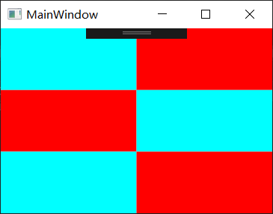
 | 对于 Grid 的属性 Grid.Row 、Grid.Column 和 Grid.RowSpan 、Grid.ColumnSpan 用在 UniformGrid 上会没有任何的效果（虽然可以写上去，因为是附加属性）
 | <UniformGrid Columns="2" Rows="3">
 | <Rectangle Fill="Aqua"/>
 | <Rectangle Fill="Red"/>
 | <Rectangle Fill="Red"/>
 | <Rectangle Fill="Aqua"/>
 | <Rectangle Fill="Aqua"/>
 | <Rectangle Fill="Red"/>
 | </UniformGrid>

 | Window窗口
 | 窗口是容纳所有WPF界面元素的最初容器，任何的界面元素都要放在Window窗口内才能呈现
 | WPF窗口只能包含一个儿子控件，这是因为Window类继承自ContentControl类。
 | ContentControl就是我们常说的内容控件，这种控件与容器控件（Grid或StackPanel）不同，
 | 内容控件的顶级子元素只能有一个，容器控件可以包含多个顶级子元素
 | 如果我们想要在一个ContentControl内展示多个子控件，
 | 我们可以先放置一个容器控件作为内容控件的顶级子元素，然后再在此容器控件中放置更多的控件
 | <Window x:Class="WpfApplication1.MainWindow"
 | xmlns="http://schemas.microsoft.com/winfx/2006/xaml/presentation"
 | xmlns:x="http://schemas.microsoft.com/winfx/2006/xaml"
 | Title="MainWindow" Height="350" Width="525">
 | <Grid>
 | <Button Content="Button" />
 | <Button Content="Button" />
 | </Grid>
 | </Window>

资源
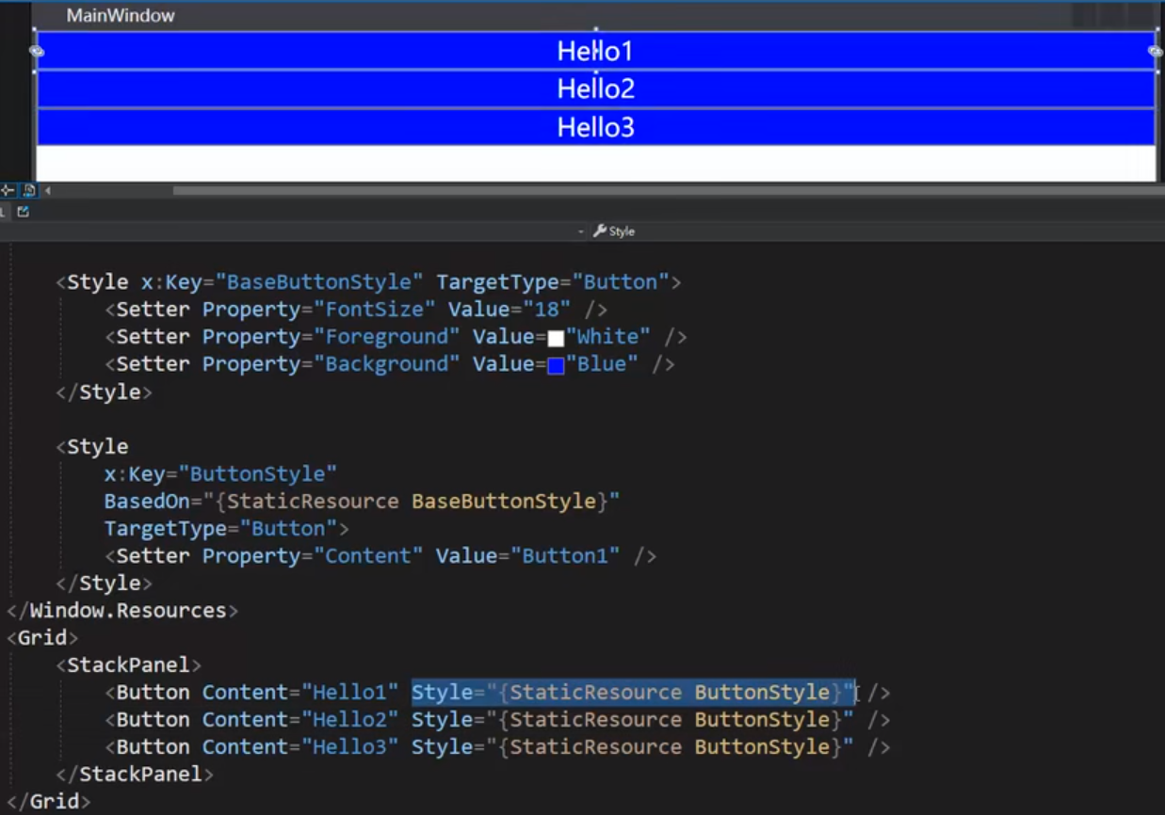
与二进制有关的WPF应用程序构建动作有两种：
 | 1、Resource：将资源放入程序集（或者特定语言的satellite程序集）中。
 | 2、Content：将这个资源作为一个松散文件，但向程序集（AssemblyAssociatedContentFile）中添加一个定制特性，该程序集将记录文件是否存在及其相对位置。

 | 获取当前程序根目录方法：
 | if (BrowserInteropHelper.IsBrowserHosted == false)
 | {
 | return System.Windows.Forms.Application.StartupPath + @"\";
 | }
 | else
 | {
 | return System.IO.Path.GetDirectoryName(System.Reflection.Assembly.GetEntryAssembly().Location) + "\\";
 | }
 | }

 | 得到图片方法：
 | public static Image GetImage(string sPath, PackUrlType packUrlType = PackUrlType.Application, string sDllName = null)
 | {
 | if (packUrlType == PackUrlType.SiteOfOrigin)
 | {
 | //使用部署位置语法【pack://siteOfOrigin:,,,/path/file.PNG】
 | return new Image //测试通过
 | {
 | Source = new BitmapImage(new Uri("pack://siteOfOrigin:,,,/" + sPath)),
 | Stretch = Stretch.None //图片不拉伸
 | };
 | }
 | else
 | {
 | /*使用当前项目的资源（且资源必须标志为Resources或Content）
 | * 例如【pack://application:,,,/path/file.PNG】
 | * 或 【pack://application:,,,/xx.dll;Component/path/file.PNG】*/
 | sPath = string.IsNullOrEmpty(sDllName) ? sPath : sDllName+";Component/" + sPath;
 | return new Image //测试未通过
 | {
 | Source = new BitmapImage(new Uri("pack://application:,,,/" + sPath)),
 | Stretch = Stretch.None
 | };
 | }
 | }

WPF之资源(Resources)
 | 1. 什么是资源：
 | 资源是可以在应用程序的不同位置重用的对象。XAML资源的示例包括画笔和样式。每个框架级别的元素(FrameworkElement或FrameworkContentElement)都有一个resource属性，
 | 该属性包含资源定义的资源(作为ResourceDictionary)。可以在任何元素上定义资源，但是资源通常是在根元素上定义的。当在页面根元素上定义一个资源时，
 | 页面逻辑树中的所有元素都可以访问它，并且您可以重用相同的资源来设置接受该资源表示的类型的任何属性的值。
 | 可以将资源引用为静态资源或动态资源。这可以通过使用StaticResource标记扩展或DynamicResource标记扩展来实现。通过替换已定义资源的值，StaticResource为属性提供了一个值，
 | DynamicResource将属性值延迟为资源的运行时引用，从而为属性提供一个值。动态资源引用在每次访问此类资源并在运行时访问对象图时强制执行新的查找。为了获得这种访问，
 | WPF属性系统中的依赖属性支持DynamicResource概念，并计算表达式。因此，只能对依赖项属性目标使用DynamicResource。

 | 因此，资源的定义概括几点如下：
 | 与传统WEB应用中CSS样式表类似
 | 目的为了实现对象的重复使用
 | 有助于XAML代码重用，有助于应用维护的一致性
 | 定义资源的语法格式：
 | <根元素对象.Resources>
 | <资源定义>
 | </根元素对象.Resources>
 | 代码示例：
 | <Grid.Resources>
 | <ImageBrush x:Key="imgBrush" Source="Images/bg01.png"/>
 | </Grid.Resources>

 | <!‐‐引用静态资源‐‐>
 | <Button Style="{StaticResource imgBrush}" Height="100"/>

 | 2. 资源字典（ResourceDictionary）：
 | 如果想用代码创建一个完整的WPF应用程序，且可能还想用代码在该应用程序中创建任何资源。为此，创建一个新的ResourceDictionary实例，然后使用对ResourceDictionary. add .的
 | 连续调用将所有资源添加到字典中。然后，使用由此创建的ResourceDictionary在页面范围或Application.Resources中出现的元素上设置Resources属性。还可以将ResourceDictionary作为独立对象维护，
 | 而不需要将其添加到元素中。但是，如果您这样做，您必须按项目键访问其中的资源，就好像它是一个通用字典一样。资源字典中的每个资源必须有一个惟一的键。在标记中定义资源时，
 | 通过x: key指令分配惟一的键。通常，键是字符串;但是，你也可以通过使用适当的标记扩展将其设置为其他对象类型。定义资源之后，可以使用指定键名的资源标记扩展语法引用要用于属性值的资源。

 | 资源应用域不同，XAML资源可分为FrameworkElement.Resources和 Application.Resources：
 | FrameworkElement.Resources是将资源对象应用于同一个对象数的不同对象上，称之为页面资源，通常被定义在XAML页面根元素上。
 | Application.Resources是贯穿整个应用级别的资源，通常被定义在App.xaml页面 。
 | 所有的资源项在最终都会被整合到Resource Dictionary中的，也就是说无论是FrameworkElement的Resources,还是Window的Resources,还是Application的Resources，
 | 还是特定的ResourceDictionary中定义的resources在整个应用编译执行的时候实际上他们都在一起的作为可遍历集合共同存在于一个相对会话空间内的。
 | 我们也提到过Resource的key是可以被允许有相同的，这样在遍历不同相对地址的Resource Dictionary时会根据StaticResource或者DynamicResource的lookup behavior来确定哪个有效。
 | 通常为了维护和灵活性的考虑，我们通常会将Resource Dictionary文件分成好几个，但在某些场合下我们只需要用其中某些资源，那么我么可以将资源从几个独立的文件中提取并合并。部分App.xaml页面的代码如下：
 | <Application.Resources>
 | <ResourceDictionary>
 | <ResourceDictionary.MergedDictionaries>
 | <!‐‐引用静态资源‐‐>
 | <ResourceDictionary Source="Dictionary.xaml">
 | </ResourceDictionary.MergedDictionaries>
 | </ResourceDictionary>
 | </Application.Resources>

WPF学习之资源-Resources
 | WPF通过资源来保存一些可以被重复利用的样式，对象定义以及一些传统的资源如二进制数据，图片等等，而在其支持上也更能体现出这些资源定义的优越性。
 | 比如通过ResourceDictionary的支持就可以通过资源来实现换肤功能，在ExpressionBlend中设计的酷炫造型也可以通过导出成资源来很容易的被程序员所引用，本地化的实现，
 | 访问另外程序集的嵌入式资源等等。这些都给我们提供了丰富的手段通过资源访问架构来构建丰富的富媒体应用程序。本文简单讲解了WPF Resources的分类及其常见用法，
 | 并简单触及用ResourceDictionary来管理多个Resources文件（这是换肤的基础）。

 | 在WPF中的资源不仅依赖于核心.NET的资源系统，在其基础上也添加了对两种不同资源类型的支持：二进制资源和逻辑资源。而对于这些资源类型的构建动作也有了更多的支持选项。
 | 1. 二进制资源
 | 二进制资源其实是一些传统的资源项，比如位图，音频文件，视频文件，松散文件(Loose file)等等。对于这些资源项我们可以将其存储为松散文件，或者编译进程序集中。
 | 这与传统的.NET程序其实是相通的，但在WPF中提供了两种对二进制资源的构建选项：
 | · Resource: 将资源放入程序集中（如果是有本地化支持的话会编译到对应语言集的子程序集中。
 | · Content：将这个资源作为一个松散文件加入到程序集中，程序集会记录对应的文件是否存在及其路径。这就相当于我们web开发中常用的构建动作。
 | 对于MSBuild来说这也是默认的构建类型，例如，
 | <Content Include="Images\Go.ico" />
 | <Content Include="Images\Go.jpg" />
 | <Content Include="Images\Go2.gif" />
 | <Content Include="Images\Go2.jpg" />
 | <Content Include="Images\information16.png" />
 | <Content Include="Images\pass16.png" />
 | <Content Include="Images\pass32.png" />
 | <Content Include="Images\unknown16.png" />
 | <Content Include="Images\warning.gif" />
 | <Content Include="Images\warning16.png" />
 | <EmbeddedResource Include="LoginForm.resx">
 | <SubType>Designer</SubType>
 | <DependentUpon>LoginForm.cs</DependentUpon>
 | </EmbeddedResource>
 | <EmbeddedResource Include="OptionsForm.resx">
 | <SubType>Designer</SubType>
 | <DependentUpon>OptionsForm.cs</DependentUpon>
 | </EmbeddedResource>
 | <EmbeddedResource Include="PageHistory.resx">
 | <SubType>Designer</SubType>
 | <DependentUpon>PageHistory.cs</DependentUpon>
 | </EmbeddedResource>
 | 上图所示是一个普通的WinForm应用程序的项目文件，对于添加到其内部的二进制资源文件其默认的构建动作便是Content-表明其作为一个松散文件存储，只要保证其对应路径的文件存在
 | 则可以自动加载（而无需再你的打包文件中必须包含）。而你也会看到EmbeddedResource构建动作，这是WinForm的构建动作，它和Resource构建动作很相似，会在程序集中嵌入一个二进制资源，
 | 但是WPF中因为嵌入式资源比WPF还要优先，所以需要尽量避免使用。

 | 之所以推荐使用Resource和Content构建类型是因为这样嵌入的资源可以很容易的在XAML中被引用，而且对于WPF的统一资源识别符也是专门针对这两种构建动作而设计的。
 | 相反地，对于EmbeddedResource构建动作嵌入的资源是不能在XAML中被引用的，除非自定义代码。

 | · 访问二进制资源
 | 访问二进制资源最普通的就是对松散文件的访问，这和普通的.NET应用程序没什么两样，直接看例子吧：
 | <StackPanel Orientation="Horizontal" HorizontalAlignment="Center">
 | <Button Background="Yellow" BorderBrush="Red" Margin="5">
 | <Image Height="21" Source="zoom.gif"/>
 | </Button>
 | <Button Background="Yellow" BorderBrush="Red" Margin="5">
 | <Image Height="21" Source="defaultThumbnailSize.gif"/>
 | </Button>
 | <Button Background="Yellow" BorderBrush="Red" Margin="5">
 | <Image Height="21" Source="previous.gif"/>
 | </Button>
 | </StackPanel>

 | 上述的的松散文件只需要以Content构建加入项目即可. 这只是普通的访问方式，当然也是我们常用的，但也有很多你可能需要用到哦，不妨看看：
 | 资源URI | 资源
 | zoom.gif | 存放于当前程序集；或是添加到项目的松散文件。
 | Folder/zoom.gif | 如果内部有目录结构时加入相对目录结构。
 | C:\Images\zoom.gif | 绝对路径的松散文件
 | file://C:/Images/zoom.gif | 绝对路径的松散文件
 | \\FileServer\Images\zoom.gif | 共享目录的松散文件
 | http://my.net/zoom.gif | 位于某个站点上的松散文件
 | AssemblyReference;Component/ResourceName | 访问嵌入到另外一个程序集或EXE文件内的资源。Component是关键字，必须写。例如：
 |  | MyDll;Component/Images/zoom.gif;
 | pack://siteOfOrigin:,,,/Images/zoom.gif | 访问位于部署位置的资源。

 | 2. 逻辑资源
 | 逻辑资源是WPF特有的资源类型，它是存储在元素的Resources属性中的.NET对象，通常需要共享给多个子元素。换句话说，你可以声明一个SolidColorBrush对象当作一个逻辑资源，
 | 你也可以声明一个Style，然后再后续的XAML中简单通过{StaticResource ResourceName}来使用。资源定义需要有一个在ResourceDictionary中唯一的关键字x:Key(单独的ResourceDictionary
 | 中的键名不可以重复，多个ResourceDictionary中键名可以重复，会根据在逻辑数上的lookup的顺序来就近生效)。例如下边的逻辑资源声明：
 | <Window x:Class="WpfApplication1.Window2"
 | xmlns="http://schemas.microsoft.com/winfx/2006/xaml/presentation"
 | xmlns:x="http://schemas.microsoft.com/winfx/2006/xaml"
 | Title="Window2" Height="300" Width="400">
 | <Window.Resources>
 | <SolidColorBrush x:Key="buttonBackground">Yellow</SolidColorBrush>
 | <SolidColorBrush x:Key="borderBrush">Red</SolidColorBrush>
 | <LinearGradientBrush x:Key="backgroundBrush" StartPoint="0,0" EndPoint="1,1">
 | <GradientStop Color="Blue" Offset="0"></GradientStop>
 | <GradientStop Color="White" Offset="0.5"></GradientStop>
 | <GradientStop Color="Red" Offset="1"></GradientStop>
 | </LinearGradientBrush>
 | </Window.Resources>
 | <Window.Background>
 | <StaticResource ResourceKey="backgroundBrush" />
 | </Window.Background>
 | <Grid>
 | <StackPanel Orientation="Horizontal" HorizontalAlignment="Center">
 | <Button Background="{StaticResource buttonBackground}" BorderBrush="{StaticResource borderBrush}" Margin="5" Height="28">
 | <Image Height="21" Source="Images\zoom.gif"></Image>
 | </Button>
 | <Button Background="{StaticResource buttonBackground}" BorderBrush="{StaticResource borderBrush}" Margin="5" Height="28">
 | <Image Height="21" Source="Images\previous.gif"></Image>
 | </Button>
 | <Button Background="{StaticResource buttonBackground}" BorderBrush="{DynamicResource borderBrush}" Margin="5" Height="28">
 | <Image Height="21" Source="Images\next.gif"></Image>
 | </Button>
 | </StackPanel>
 | </Grid>
 | </Window>

 | 一个资源可以被以StaticResource或者DynamicResource的方式来引用，这是以标记扩展(StaticResource/DynamicResource Markup Extension)来标注的。去以StaticResource还是以DynamicResource来引用一个资源，这取决于：
 | · 你是以什么样的方式来为你的应用创建资源的：每个Page?一个Application？一个松散XAML文件？还是一个只包含资源定义的程序集？
 | · 需要在运行时更新你的资源吗？
 | · 查找资源的行为—向前查询？
 | · 资源本身的行为和属性

 | 3. Static Resource – 静态资源

 | StaticResource仅仅会被应用一次---在第一次需要资源时加载。而且这种引用方式不支持向前加载，所有的资源定义必须在引用之前定义。StaticResource通常用在：
 | · 设计的APP是将所有的资源放入Page或者App这个级别的Resource Dictionary中的，而且不需要在运行时重新计算—例如只保存一些松散文件，逻辑资源的声明等。
 | · 不需要给DependencyObject或者Freezable的对象设置属性。
 | · Resource Dictionary将被编译进DLL.
 | · 需要给很多的Dependency Property赋值。
 | 将一个资源以Static Resource引用，需要用到Static Resource Markup Extension。 它在已经定义的资源中查询特定key的value为XAML的某个属性赋值。这个查询的行为与load-time查找类似，
 | 在当前Page的XAML中或者所有Application的Resources中查找，并在运生成运行时对象。
 | XAML Attribute Usage
 | <object property=”StaticResource key}” … />

 | XAML Object Element Usage
 | <object>
 | <object.Property>
 | <StaticResource ResourceKey = “key” …/>
 | </object.Property>
 | </object>
 | 前者是我们经常会用到的方式，比如给一个属性赋予一个早先定义的话刷格式：
 | <Button Background="{StaticResource buttonBackground}" BorderBrush="{StaticResource borderBrush}" Margin="5" Height="28">
 | 而后者我们在前面的例子中也看到了，用法稍微特殊，其实在这个情况下这个资源肯定是一个逻辑资源，相当于一段声明对象的代码。比如给window设背景：
 | <Window.Background>
 | <StaticResource ResourceKey="backgroundBrush" />
 | </Window.Background>

 | Static Resource的查找行为

 | · 首先检查此对象本身的Resources集合内是否有匹配值（根据ResourceKey）
 | · 其次会在逻辑树中向上搜寻父元素的Resource Dictionary.
 | · 最后会检查Root级别的比如Page,Window，Application等。

 | 4. Dynamic Resource – 动态资源
 | 与Static Resource不同的是，Dynamic Resource可以在程序运行时重新评估/计算资源来生成对应的对象/值，它支持向前引用，只要请求的key在整个应用程序内的任何Resources Dictionary定义过就可以被加载。
 | 如果有多个相同的key存在，则最后搜索到的资源为有效。

 | 动态资源常用于以下情况：
 | · 资源直到运行时才能被取定其值的。这些包含想系统资源，或者通过用户交互/用户可以设定的值。例如你可以用Setter Property语法来引用一些系统资源像SystemColors, SystemFonts等，
 | 这些是真正的Dynamic Resource，因为他们是来自用户的运行环境。
 | · 在Custom control中有创建/引用主题风格的需求.
 | · 在运行过程中调整（比如添加或者合并）ReourceDictionary.
 | · 需要向前引用的场景。
 | · 创建的Style的值与当前用户设定的主题或其他设定有关的。
 | · 运行过程中可能更改逻辑树的次序的。
 | 下面的代码片段演示了如何在XAML中引用SystemFonts,这需要用DynamicResource标记：
 | <Style x:Key="SimpleFont" TargetType="{x:Type Button}">
 | <Setter Property = "FontSize" Value= "{DynamicResource {x:Static SystemFonts.IconFontSizeKey}}"/>
 | <Setter Property = "FontWeight" Value= "{DynamicResource {x:Static SystemFonts.MessageFontWeightKey}}"/>
 | <Setter Property = "FontFamily" Value= "{DynamicResource {x:Static SystemFonts.CaptionFontFamilyKey}}"/>
 | </Style>

 | Dynamic Resource的查找行为
 | · 首先遍历请求对象本身定义的Resources集合。
 | · 然后遍历逻辑树上当前请求对象的父对象，直到遍历到Root（如Page.Reources, Window.Resources, UserControl.Resources等）
 | · 随后会遍历应用程序的Resources(即Application.Resources)
 | · 进而会Check当前激活的Theme的资源。
 | · 最后才会去遍历System Resources.
 | 在程序中你可以通过myWindow.Resources[“key”]的方式来直接访问一个资源。另外，WPF还提供了TryFindResource(key)和FindResource(key)来支持资源搜索。FindResource方法在没找到资源的情况下会触发ResourceReferenceKeyNotFoundException异常。

 | 其实通过上边的示例我们可以很清楚的看到，在使用静态资源的地方我们往往都可以使用动态资源，他们并没有什么合适与否之说，而选择它们中的哪一个，完全取决于你是否需要资源的使用者发现更新。我们可以再来比较一下二者的区别：

 | · 对于资源的更新会反映在那些使用了动态资源的元素上，这是他们最主要的区别。
 | · 性能上：因为动态资源要跟踪变化，所以需要占用更多的资源。而静态资源往往是在window或page加载之后来引用，动态资源会改善加载时间。但静态资源在使用时却会有些许性能的提升。
 | · 动态资源只能设置依赖属性只，而静态资源可以在任何地方使用。比如，我们可以声明一个逻辑资源把它当作一个元素来用，而动态资源却无法做到：
 | <Window x:Class="WpfApplication1.Window3" xmlns="http://schemas.microsoft.com/winfx/2006/xaml/presentation"
 | xmlns:x="http://schemas.microsoft.com/winfx/2006/xaml"
 | Title="Window3" Height="300" Width="300">
 | <Window.Resources>
 | <Button Background="Blue" Margin="5" Height="28" x:Key="prev">
 | <Image Height="21" Source="Images\previous.gif"></Image>
 | </Button>
 | </Window.Resources>
 | <Grid>
 | <Button Height="20" Width="70" Content="Content" />
 | <StaticResource ResourceKey="prev" />
 | </Grid>
 | </Window>
 | · 当你在XAML中使用StaticResource时，是不支持Forward Reference的，也就是说任何资源必须在XAML文件中声明之后才可以使用。如果是在同一个元素中定义，则只能使用Dynamic Resource。
 | <Window x:Class="WpfApplication1.Window3"
 | xmlns="http://schemas.microsoft.com/winfx/2006/xaml/presentation"
 | xmlns:x="http://schemas.microsoft.com/winfx/2006/xaml"
 | Title="Window3" Height="300" Width="300" Background="{DynamicResource winBackground}">
 | <Window.Resources>
 | <Button Background="Blue" Margin="5" Height="28" x:Key="prev">
 | <Image Height="21" Source="Images\previous.gif"></Image>
 | </Button>
 | <LinearGradientBrush x:Key="winBackground" StartPoint="0,0" EndPoint="1,1">
 | <GradientStop Color="Blue" Offset="0"></GradientStop>
 | <GradientStop Color="White" Offset="0.5"></GradientStop>
 | <GradientStop Color="Red" Offset="1"></GradientStop>
 | </LinearGradientBrush>
 | </Window.Resources>
 | <Grid>
 | <Button Height="20" Width="70" Content="Content" />
 | <StaticResource ResourceKey="prev" />
 | </Grid>
 | </Window>

 | 5. 资源的应用

 | 前变也已经说过可以引用别的程序集的资源，那么到底如何引用呢？另外，我们都是在说XAML中引用资源，那么代码中又该如何去做呢？我们又通常会在什么地方定义资源呢？这里就来说一下这几个问题，以及某些特殊情况下的定义。
 | · 共享资源
 | 默认情况下，当有一个资源被引用到多个地方是，使用的都是同一个对象实例，这通常是理想的行为。但你同样也可以把x:Shared=”False”来让每个引用资源的地方都生成一个不同的对象实例，这样可以独立进行修改。这通常用于多逻辑资源的声明。

 | · 程序代码中定义和应用资源
 | 在代码中定义一个新的Resource，你需要首先得到一个ResourceDictionary的实例，然后再创建一个新的资源并将这个资源加入到ResourceDictionary的实例中。而在访问资源时，你需要用到myWindow.Resources[“key”]或者object.FindResource(key)函数。注意myWindows是你当前window的实例，而在用FindResource时，前边的object代表的是这个资源所在的ResourceDictionary的父对象。

 | private void Window_Loaded(object sender, RoutedEventArgs e)
 | {
 | Window3 window = new Window3();
 | window.Resources.Add("buttonBackground", new SolidColorBrush(Color.FromRgb(0,255,0)));
 | window.Resources.Add("borderBrush", new SolidColorBrush(Color.FromRgb(255, 0, 0)));

 | btnContent.Background = (Brush)window.FindResource("buttonBackground");
 | btnContent.BorderBrush = (Brush)window.FindResource("borderBrush");
 | }
 | 注意在找不到资源时会抛出一个ResourceReferenceKeyNotFoundException异常，所以尽量调用TryFindResource方法更好些，如果失败将会返回null.
 | 上边的例子是针对StaticResource来说的，它就相当于这段代码：
 | <Button x:Name="btnContent" Canvas.Left="50"
 | Background="{StaticResource buttonBackground}"
 | BorderBrush="{StaticResource borderBrush}" Content="Content" />

 | 但对于DynamicResource来说，需要调用这个元素的SetResourceReference方法来更新依赖属性的绑定。下边的两端代码是相等的：
 | <Button x:Name="btnContent" Canvas.Left="50"
 | Background="{DynamicResource buttonBackground}"
 | BorderBrush="{ DynamicResource borderBrush}" Content="Content" />

 | btnContent.SetResourceReference(Button.BackgroundProperty, "buttonBackground");
 | btnContent.SetResourceReference(Button.BorderBrushProperty, "borderBrush");

 | SetResourceReference是可以在资源被加载到某个Resource Dictionary之前调用的，即便是FindResource会失败，但引用的建立仍然有效。

 | · 从另一个程序集中访问嵌入式资源
 | 除了可以用特定的URI来访问别的程序中的二进制资源外，WPF可以从另外一个程序集中获取逻辑资源，这得用到ComponentResourceKey标记。要使用ComponentResourceKey，每个资源都必须有一个键名。然后你可以通过这样的方式访问：
 | <Button Background=”{DynamicResource {x:Static otherAssembly: MyClass.MyClassBrushKey }}” />

 | · Styles 和 Implicit Keys

 | 样式是最常见的一种资源，而且它总是被定义在Resource Dictionary中，为了来重用。Style其实就是一系列分组的Setter的集合，用来设定逻辑资源的属性值，它有一种比较特殊的情形就是Implicit Keys，可以不声明一个x:Key的名字，而只设置x:TargetType的值，这样面对的就是对于所有这个类型的控件都使用这个样式。下边的示例中x:Key的值其实就是type-Button。
 | <Style TargetType="Button">
 | <Setter Property="Background">
 | <Setter.Value>
 | <LinearGradientBrush>
 | <GradientStop Offset="0.0" Color="AliceBlue"/>
 | <GradientStop Offset="1.0" Color="Salmon"/>
 | </LinearGradientBrush>
 | </Setter.Value>
 | </Setter>
 | <Setter Property="FontSize" Value="18"/>
 | </Style>

 | Style也是资源的一种---从某种意义上来说，它很类似于我们给普通HTML中的元素建立CSS. 对于Designer来说可能轻松一些哦。

 | 6. Resource Dictionary –资源字典
 | 所有的资源项在最终都会被整合到Resource Dictionary中的，也就是说无论是FrameworkElement的Resources,还是Window的Resources,还是Application的Resources，
 | 还是特定的ResourceDictionary中定义的resources在整个应用编译执行的时候实际上他们都在一起的作为可遍历集合共同存在于一个相对会话空间内的。
 | 我们也提到过Resource的key是可以被允许有相同的，这样在遍历不同相对地址的Resource Dictionary时会根据StaticResource或者DynamicResource的lookup behavior来确定哪个有效。
 | 通常为了维护和灵活性的考虑，我们通常会将Resource Dictionary文件分成好几个，但在某些场合下我们只需要用其中某些资源，那么我么可以将资源从几个独立的文件中提取并合并，那么可以这么做：
 | <Window.Resources>
 | <ResourceDictionary>
 | <ResourceDictionary.MergedDictionaries>
 | <ResourceDictionary Source="Diction1.xaml"></ResourceDictionary>
 | <ResourceDictionary Source="Diction2.xaml"></ResourceDictionary>
 | </ResourceDictionary.MergedDictionaries>
 | </ResourceDictionary>
 | </Window.Resources>
 | 注意，在资源合并后，仍然会出现重复值的情况，那么最后取出的资源获胜。
 | 7. Localization – 本地化

 | 本地化和换肤其实都是在用ResourceDictionary来做文章的。说白了，Localization就是用不同语言下取不同事先设定好的资源来显示而已。要做到这些很容易，4步就可以轻松实现：
 | · 定义Resource Dictionary来包含不同语言下要显示的资源项。
 | 创建单独的Resource Dictionary文件，并以语言本身名字来命名，并把en-US来作为默认语言环境（这里顺便就命名为default.xaml了）
 | Default.xaml
 | <ResourceDictionary xmlns="http://schemas.microsoft.com/winfx/2006/xaml/presentation"
 | xmlns:x="http://schemas.microsoft.com/winfx/2006/xaml"
 | xmlns:sys="clr-namespace:System;assembly=mscorlib">

 | <sys:String x:Key="Title_PM">Project Manager</sys:String>
 | <sys:String x:Key="Title_PL">Project Lead</sys:String>
 | <sys:String x:Key="Title_SD">Senior Developer</sys:String>
 | <sys:String x:Key="Title_SA">System Architecture</sys:String>

 | </ResourceDictionary>

 | zh-CN.xaml (注意对.NET命名空间的引用)

 | <ResourceDictionary xmlns="http://schemas.microsoft.com/winfx/2006/xaml/presentation"
 | xmlns:x="http://schemas.microsoft.com/winfx/2006/xaml"
 | xmlns:sys="clr-namespace:System;assembly=mscorlib">

 | <sys:String x:Key="Title_PM">项目经理</sys:String>
 | <sys:String x:Key="Title_PL">项目主管</sys:String>
 | <sys:String x:Key="Title_SD">资深开发工程师</sys:String>
 | <sys:String x:Key="Title_SA">系统架构师</sys:String>

 | </ResourceDictionary>
 | · 给应用程序添加默认资源：其实就是将默认的Resource Dictionary加入到Application的全局Resource里边。
 | <Application x:Class="WpfApplication1.App"
 | xmlns="http://schemas.microsoft.com/winfx/2006/xaml/presentation"
 | xmlns:x="http://schemas.microsoft.com/winfx/2006/xaml"
 | StartupUri="Window1.xaml">
 | <Application.Resources>

 | <ResourceDictionary>
 | <ResourceDictionary.MergedDictionaries>
 | <ResourceDictionary Source="Language\default.xaml"/>
 | </ResourceDictionary.MergedDictionaries>
 | </ResourceDictionary>

 | </Application.Resources>
 | </Application>
 | · 在Application启动时根据不同语言来加载以语言命名的XAML文件(Resource Dictionary)。因为对于重名的资源，后来加载的资源将会胜出，所以以当前语言名加载的XAML文件中的资源项将会被引用。这就是多语言的本质！
 | public partial class App : Application
 | {
 | protected override void OnStartup(StartupEventArgs e)
 | {
 | base.OnStartup(e);

 | LoadLanguage();
 | }

 | private void LoadLanguage()
 | {
 | CultureInfo currentCultureInfo = CultureInfo.CurrentCulture;
 | ResourceDictionary langRd = null;
 | try
 | {
 | langRd = Application.LoadComponent(
 | new Uri(@"Language\" + currentCultureInfo.Name + ".xaml", UriKind.Relative)) as ResourceDictionary;
 | }
 | catch
 | {
 | }

 | if (langRd != null)
 | {
 | if (this.Resources.MergedDictionaries.Count > 0)
 | {
 | this.Resources.MergedDictionaries.Clear();
 | }
 | this.Resources.MergedDictionaries.Add(langRd);
 | }
 | }
 | }
 | · 在XAML中引用资源。
 | <TextBlock Canvas.Top="50" Width="100" Height="24" Text="{StaticResource Title_PM}" />
 | · 大功告成，运行程序你会看到默认的语言的显示：Project Manager.当然如果你的默认文化是英语的话。用程序换成中文试试结果？没问题，在LoadLanguage()之前更改语言即可：
 | base.OnStartup(e);
 | CultureInfo info = new CultureInfo("zh-CN");
 | Thread.CurrentThread.CurrentCulture = info;
 | Thread.CurrentThread.CurrentUICulture = info;
 | LoadLanguage();

资源定义示例：

绑定
DataTemplate的五种使用方式
 | 学习数据模板的过程中，遇到过几种不同的使用方法：
 | 代码中嵌套
 | 资源引用 key
 | DataType 引用 后台类型，例如：Student类等等
 | DataType 引用 XmlDataProvider
 | Style 设置

 | Student 类定义如下：包含 Id、姓名、年龄几个属性 .
 | class Student
 | {
 | public int Id { get; set; }
 | public string Name { get; set; }
 | public int Age { get; set; }
 | }

 | 代码中嵌套
 | 我们将 ListBox的内容使用一个模板，下面这种模板风格我称之为内容嵌套模板：
 | <Grid>
 | <ListBox x:Name="lb">
 | <ListBox.ItemTemplate>
 | <DataTemplate>
 | <StackPanel Orientation="Horizontal">
 | <TextBlock Text="{Binding Id}" Width="60"/>
 | <TextBlock Text="{Binding Name}" Width="120"/>
 | <TextBlock Text="{Binding Age}" Width="60"/>
 | </StackPanel>
 | </DataTemplate>
 | </ListBox.ItemTemplate> | 结果效果图如下：
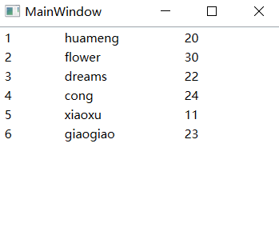
 | </ListBox>
 | </Grid>
 | 模板内容是将三个 TextBlock的内容分别绑定 Student类的各个属性，并设置宽度
 | 为 ListBox的 itemsSource赋值：
 | List<Student> list = new List<Student>()
 | {
 | new Student(){Id = 1,Name = "huameng", Age = 20},
 | new Student(){Id = 2,Name = "flower", Age = 30},
 | new Student(){Id = 3,Name = "dreams", Age = 22},
 | new Student(){Id = 4,Name = "cong", Age = 24},
 | new Student(){Id = 5,Name = "xiaoxu", Age = 11},
 | new Student(){Id = 6,Name = "giaogiao", Age = 23},
 | };

 | this.lb.ItemsSource = list;

 | 资源引用 KEY | 结果效果图如下：
 | 我们可以将DataTemplate当作一个资源来引用它，代码如下：
 | <Window.Resources>
 | <DataTemplate x:Key="dt">
 | <StackPanel Orientation="Horizontal">
 | <TextBlock Text="{Binding Id}" Width="60"/>
 | <TextBlock Text="{Binding Name}" Width="120"/>
 | <TextBlock Text="{Binding Age}" Width="60"/>
 | </StackPanel>
 | </DataTemplate>
 | </Window.Resources>

 | <Grid>
 | <ListBox x:Name="lb" ItemTemplate="{StaticResource dt}"/>
 | </Grid>

 | DATATYPE 引用 后台类型
 | 前两篇文章中，我们使用DataType为某一种类型设置模板，下面的例子是使用后台的Student类当作类型来设置，在之前的文章中，这个例子没有出现过 . . .
 | 我们把之前在后台定义的一些数据，这次直接定义在XAML中，代码如下：
 | <Window.Resources>
 | <DataTemplate DataType="{x:Type local:Student}">
 | <StackPanel Orientation="Horizontal">
 | <TextBlock Text="{Binding Id}" Width="60"/>
 | <TextBlock Text="{Binding Name}" Width="120"/>
 | <TextBlock Text="{Binding Age}" Width="60"/>
 | </StackPanel>
 | </DataTemplate>

 | <e:ArrayList x:Key="al">
 | <local:Student Id = "1" Name = "huameng" Age = "20"/>
 | <local:Student Id = "2" Name = "flower" Age = "30"/>
 | <local:Student Id = "3" Name = "dreams" Age = "22"/>
 | <local:Student Id = "4" Name = "cong" Age = "24"/>
 | <local:Student Id = "5" Name = "xiaoxu" Age = "11"/>
 | <local:Student Id = "6" Name = "giaogiao" Age = "23"/>
 | </e:ArrayList>

 | </Window.Resources>

 | <Grid>
 | <ListBox x:Name="lb" ItemsSource="{Binding Source={StaticResource al}}"/>
 | </Grid>
 | 这样我们就不需要在后台那样定义数据了
 | 这里用DataType可以为Student类型的数据定义统一的模板

 | DATATYPE 引用 XMLDATAPROVIDER
 | 像上面这个例子，我们定义数据还要定义专门的数据类型，这样会把后台与UI 难免的会联系在一起，这样就违反了WPF的设计理念 . . .
 | 我们可以Xml来存储数据，然后在资源中引用，下面的这些数据，我们直接定义在XmlDataProvider中，方便本例的操作 . . .
 | 代码如下：
 | <Window.Resources>
 | <DataTemplate DataType="Student">
 | <StackPanel Orientation="Horizontal">
 | <TextBlock Text="{Binding XPath=@Id}" Width="60"/>
 | <TextBlock Text="{Binding XPath=@Name}" Width="120"/>
 | <TextBlock Text="{Binding XPath=@Age}" Width="60"/>
 | </StackPanel>
 | </DataTemplate>

 | <XmlDataProvider x:Key="xdp" XPath="Students/Student">
 | <x:XData>
 | <Students xmlns="">
 | <Student Id = "1" Name = "huameng" Age = "20"/>
 | <Student Id = "2" Name = "flower" Age = "30"/>
 | <Student Id = "3" Name = "dreams" Age = "22"/>
 | <Student Id = "4" Name = "cong" Age = "24"/>
 | <Student Id = "5" Name = "xiaoxu" Age = "11"/>
 | <Student Id = "6" Name = "giaogiao" Age = "23"/>
 | </Students>
 | </x:XData>
 | </XmlDataProvider>
 | </Window.Resources>

 | <StackPanel>
 | <ListBox x:Name="lb" ItemsSource="{Binding Source={StaticResource xdp}}"/>
 | </StackPanel>

 | STYLE 设置
 | 我们可以在 Style中设置我们需要的模板，控件模板 Template，或者我们本例需要的数据模板ContentTemplate . . .
 | <Window.Resources>
 | <Style TargetType="ListBoxItem">
 | <Style.Setters>
 | <Setter Property="ContentTemplate">
 | <Setter.Value>
 | <DataTemplate DataType="Student">
 | <StackPanel Orientation="Horizontal">
 | <TextBlock Text="{Binding XPath=@Id}" Width="60"/>
 | <TextBlock Text="{Binding XPath=@Name}" Width="120"/>
 | <TextBlock Text="{Binding XPath=@Age}" Width="60"/>
 | </StackPanel>
 | </DataTemplate>
 | </Setter.Value>
 | </Setter>
 | </Style.Setters>
 | </Style>

 | <XmlDataProvider x:Key="xdp" XPath="Students/Student">
 | <x:XData>
 | <Students xmlns="">
 | <Student Id = "1" Name = "huameng" Age = "20"/>
 | <Student Id = "2" Name = "flower" Age = "30"/>
 | <Student Id = "3" Name = "dreams" Age = "22"/>
 | <Student Id = "4" Name = "cong" Age = "24"/>
 | <Student Id = "5" Name = "xiaoxu" Age = "11"/>
 | <Student Id = "6" Name = "giaogiao" Age = "23"/>
 | </Students>
 | </x:XData>
 | </XmlDataProvider>

 | </Window.Resources>

 | <StackPanel>
 | <ListBox ItemsSource="{Binding Source={StaticResource xdp}}"/>
 | </StackPanel>
 | 在 Style中设置我们需要的模板属性，一般是配合 Trigger使用
 |  |  |  | 图2 程序运行效果图
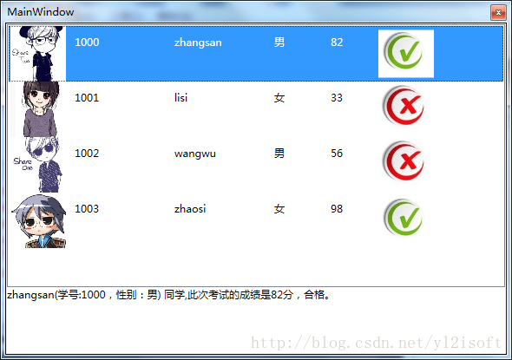
WPF之DataTemplate的使用
 | 一 概要 | 图1 程序结构图
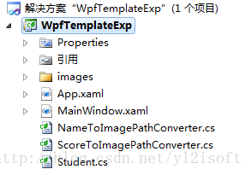
 | 通过实例演示DataTemplate的基本用法，并通过实例来说明DataTemplate相关知识点。
 | 二 实例操作
 | 1 新建WPF应用程序WpfTemplateExp，程序结构如下图所示。
 | 程序最终的运行效果如下图所示。

 | 程序完成的功能是：
 | 通过列表显示学生信息，并在选中某学生时，在列表下方的文本框中显示该生的总评信息。

 | 2 新建实体类Student（类文件名为Student.cs），详细代码如下所示。
 | namespace WpfTemplateExp
 | {
 | public class Student
 | {
 | public int ID { get; set; }
 | public string Name { get; set; }
 | public string Sex { get; set; }
 | public int Score { get; set; }
 | public string Judge { get; set; }
 | }
 | }
 | 3 修改MainWindow.xaml文件，编写程序主画面代码，详细代码如下所示。

 | <Window x:Class="WpfTemplateExp.MainWindow"
 | xmlns="http://schemas.microsoft.com/winfx/2006/xaml/presentation"
 | xmlns:x="http://schemas.microsoft.com/winfx/2006/xaml"
 | xmlns:local="clr-namespace:WpfTemplateExp"
 | Title="MainWindow" Height="350" Width="525" WindowStyle="ToolWindow">
 | <Window.Resources>
 | <local:NameToImagePathConverter x:Key="ncvt"/>
 | <local:ScoreToImagePathConverter x:Key="scvt"/>
 | <DataTemplate x:Key="studentItemTemplate">
 | <Grid>
 | <StackPanel Orientation="Horizontal" >
 | <Image Source="{Binding Name,Converter={StaticResource ncvt}}" Width="64" Height="64"/>
 | <TextBlock Text="{Binding ID}" Margin="10,10,5,10" Width="100"/>
 | <TextBlock Text="{Binding Name}" Margin="10,10,5,10" Width="100"/>
 | <TextBlock Text="{Binding Sex}" Margin="10,10,5,10" Width="50"/>
 | <TextBlock Text="{Binding Score}" Margin="10,10,5,10" Width="50"/>
 | <Image Source="{Binding Score,Converter={StaticResource scvt}}" Width="64" Height="64"/>
 | </StackPanel>
 | </Grid>
 | </DataTemplate>
 | <DataTemplate x:Key="studentJudgeTemplate">
 | <TextBlock Text="{Binding Judge}"/>
 | </DataTemplate>
 | </Window.Resources>
 | <Grid>
 | <Grid.RowDefinitions>
 | <RowDefinition Height="8*"></RowDefinition>
 | <RowDefinition Height="2*"></RowDefinition>
 | </Grid.RowDefinitions>
 | <ListBox x:Name="ListBox_StudentList" Grid.Row="0" ItemTemplate="{StaticResource studentItemTemplate}"/>
 | <UserControl Grid.Row="1" ContentTemplate="{StaticResource studentJudgeTemplate}" Content="{Binding SelectedItem,ElementName=ListBox_StudentList}"/>
 | </Grid>
 | </Window>

 | 4 编写程序主画面的后端代码（文件MainWindow.xaml.cs），详细代码如下所示。
 | using System.Collections.Generic;
 | using System.Windows;
 | using System.Windows.Documents;

 | namespace WpfTemplateExp
 | {
 | /// <summary>
 | /// MainWindow.xaml 的交互逻辑
 | /// </summary>
 | public partial class MainWindow : Window
 | {
 | public MainWindow()
 | {
 | InitializeComponent();
 | List<Student> studentList = new List<Student>()
 | {
 | new Student(){ID=1000,Name="zhangsan",Sex="男",Score=82,Judge="zhangsan(学号:1000，性别：男) 同学,此次考试的成绩是82分，合格。"},
 | new Student(){ID=1001,Name="lisi",Sex="女",Score=33,Judge="lisi(学号:1001，性别：女) 同学,此次考试的成绩是33分，不合格。"},
 | new Student(){ID=1002,Name="wangwu",Sex="男",Score=56,Judge="wangwu(学号:1002，性别：男) 同学,此次考试的成绩是56分，不合格。"},
 | new Student(){ID=1003,Name="zhaosi",Sex="女",Score=98,Judge="zhaosi(学号:1003，性别：女) 同学,此次考试的成绩是98分，合格。"}
 | };
 | this.ListBox_StudentList.ItemsSource = studentList;
 | }
 | }
 | }

 | 4 实现数据转换器类
 | 根据学生姓名生成学生照片，以及根据学生成绩生成“合格与否”的标志图片（对号和叉号）时，都需要用到数据转换器，
 | 它们是实现了IValueConverter接口的类NameToImagePathConverter与类ScoreToImagePathConverter，下面给出两者的完整代码。
 | 4.1 NameToImagePathConverter类（类文件名为NameToImagePathConverter.cs）
 | using System;
 | using System.Globalization;
 | using System.Windows.Data;
 | using System.Windows.Media.Imaging;

 | namespace WpfTemplateExp
 | {
 | public class NameToImagePathConverter: IValueConverter
 | {
 | public object Convert(object value, Type targertType, object parameter, CultureInfo culture)
 | {
 | string strUri = string.Format(@"/images/{0}.jpg",(string)value);
 | return new BitmapImage(new Uri(strUri,UriKind.Relative));
 | }
 | public object ConvertBack(object value, Type targertType, object parameter, CultureInfo culture)
 | {
 | throw new NotImplementedException();
 | }
 | }
 | }

 | 4.2 ScoreToImagePathConverter类（类文件名为ScoreToImagePathConverter.cs）
 | using System;
 | using System.Globalization;
 | using System.Windows.Data;
 | using System.Windows.Media.Imaging;

 | namespace WpfTemplateExp
 | {
 | public class ScoreToImagePathConverter : IValueConverter
 | {
 | public object Convert(object value, Type targertType, object parameter, CultureInfo culture)
 | {
 | int score =(int)value;
 | string strUri;
 | if (score >= 60)
 | {
 | strUri = @"/images/right.jpg";
 | }
 | else
 | {
 | strUri = @"/images/wrong.jpg";
 | }
 | return new BitmapImage(new Uri(strUri, UriKind.Relative));
 | }
 | public object ConvertBack(object value, Type targertType, object parameter, CultureInfo culture)
 | {
 | throw new NotImplementedException();
 | }
 | }
 | }
 | 至此，程序完成，程序的运行效果如图2所示。
 | 下面将结合示例程序的代码对DataTemplate知识点进行阐述说明。
 | 按照字面意思，可以将DataTemplate翻译为“数据模板”，那么为什么要使用“数据模板”来显示对象数据呢，下面将慢慢道来

 | 1 为什么需要DataTemplate？
 | 在WPF中，可以使用DataTemplate来描述数据对象的可视结构。
 | 这句话的意思是：在WPF中，将数据对象绑定至画面元素时，可以使用DataTemplate定义数据对象的外观，这样做的好处是，可以使数据对象获得更好的显示效果，
 | 因为在没有使用DataTemplate的情况下，默认显示的是对象的字符串表示形式（ToString方法的返回值），这种实现在实际开发中往往无法满足业务要求，就算重写ToString方法能够勉强实现数据显示的功能，
 | 但是也不够灵活，无法控制对象中每个属性的显示效果，要想实现本例中将某些属性显示成图片的效果，就更难上加难。为了能够更好地说明DataTemplate的作用，我们可以进行以下尝试：
 | 将实例中DataTemplate的定义代码注释掉，同时去掉使用DataTemplate的代码，再次运行程序，又能得到什么样的显示效果呢?

 | 需要处理掉的代码包含以下两部分：
 | 1)需要注释掉的代码：
 | <DataTemplate x:Key="studentItemTemplate">...省略了一大段</DataTemplate>

 | 2)需要去掉的代码：
 | ItemTemplate="{StaticResource studentItemTemplate}"
 | （位于代码<ListBox x:Name="ListBox_StudentList" Grid.Row="0" ItemTemplate="{StaticResource studentItemTemplate}"/>中）
 | 运行程序，得到的效果是这样的：
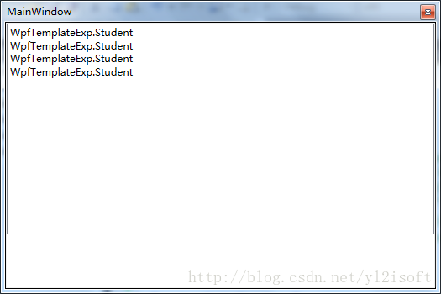

 | 是不是惨不忍睹啊，原因在前面已经说明过，因为在没有使用DataTemplate的情况下，默认显示的是对象的字符串表示形式，也就是将调用对象的ToString()方法后的返回值显示出来。
 | 为了显示Student对象所有属性的值，我们重写Student类的ToString方法，重写后的ToString方法如下所示。
 | public override string ToString()
 | {
 | return ID.ToString() +" " + Name.ToString() +" " + Sex.ToString() + " " + Score.ToString();
 | }
 | 再次运行程序，得到下图所示的执行效果
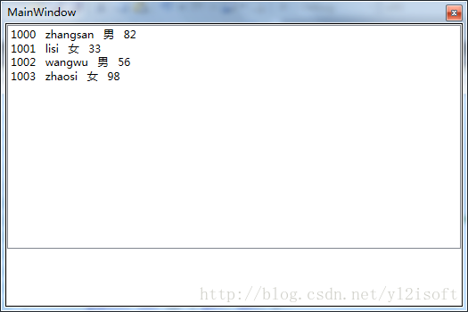

 | 这次显示的效果是不是好多了，不过要想实现显示学生图片这样的效果的话，通过重写ToString方法还是无法实现，所以本例中借助于DataTemplate 来显示我们的Student对象。
 | 在我们定义的DataTemplate中，使用TextBlock控件来显示学生的ID，Name，Sex及Score等信息，同时使用Image控件来显示学生的图片以及“合格与否”的标志图片。
 | 这样一来，便可以通过调整DataTemplate 中控件的属性来改变数据的显示效果。为了在 DataTemplate 中的控件显示对象的属性值，仍然是通过“数据绑定”这个桥梁来连接数据对象与界面元素。说到“绑定”，请接着往下看。

 | 2 DataTemplate中的数据绑定又是怎样实现的呢？
 | 实例中将Student对象的集合绑定到ListBox控件，并且将ItemTemplate属性设置为实例中定义的DataTemplate，那么在创建ListBox 时，将会依次为集合中的每个Student对象创建一个ListBoxItem，
 | 并将 ListBoxItem 的 DataContext 设置为相应的Student对象，同时将DataTemplate 中的元素绑定到Student对象的属性，这样DataTemplate中的控件便和对象的属性完成了绑定。

 | 3 是否可以将DataTemplate 定义为资源以提高代码重用性？
 | 其实在本文给出的实例中，就已经将DataTemplate 定义成了资源，定义成资源的DataTemplate 是一个可以被重用的对象，可以在具有DataTemplate 类型的属性的其他控件中使用它。
 | 将模板定义成资源的方法很简单，只需在画面对象的Resources属性中定义我们的数据模板并指定一个Key，便可以像使用其他资源一样来使用它。

 | 下面的代码是实例中使用定义成资源的DataTemplate 的代码
 | ItemTemplate="{StaticResource studentItemTemplate}"
 | 在本文实例中，若不希望将DataTemplate当做资源来使用的话，也可以将 DataTemplate 作为 ItemTemplate 属性元素的直接子级，那么使用DataTemplate'的代码也可以是这样的。
 | <ListBox x:Name="ListBox_StudentList" Grid.Row="0" >
 | <ListBox.ItemTemplate>
 | <DataTemplate>
 | <Grid>
 | <StackPanel Orientation="Horizontal" >
 | <Image Source="{Binding Name,Converter={StaticResource ncvt}}" Width="64" Height="64"/>
 | <TextBlock Text="{Binding ID}" Margin="10,10,5,10" Width="100"/>
 | <TextBlock Text="{Binding Name}" Margin="10,10,5,10" Width="100"/>
 | <TextBlock Text="{Binding Sex}" Margin="10,10,5,10" Width="50"/>
 | <TextBlock Text="{Binding Score}" Margin="10,10,5,10" Width="50"/>
 | <Image Source="{Binding Score,Converter={StaticResource scvt}}" Width="64" Height="64"/>
 | </StackPanel>
 | </Grid>
 | </DataTemplate>
 | </ListBox.ItemTemplate>
 | </ListBox>

 | 4 DataTemplate可以应用于哪些控件？
 | 4.1 ContentControl控件（内容控件）
 | 被ContentControl控件的Contemplate属性使用。
 | 最常用的ContentControl控件包括：Button、ButtonBase、CheckBox、ComboBoxItem、Label、ListBoxItem、ListViewItem、RadioButton、ToolTip、UserControl、Window等。

 | 4.2 ItemsControl控件（项控件）
 | 被ItemsControl控件的ItemTemplate属性。
 | 最常见的ItemsControl控件包括：Menu、MenuBase、ContextMenu、ComoBox、ListBox、ListView等。

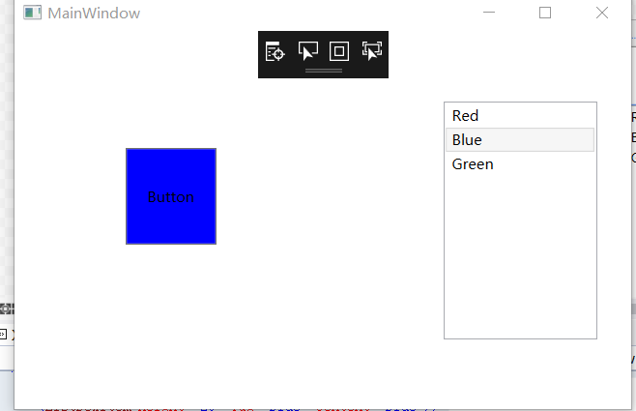
 | 4.3 被GridViewColumn控件的CellTemplate属性使用。

 | 三 总结
 | 本文通过实例演示了WPF中DatatTemplate的使用方法，并解释了：为什么要使用DatatTemplate以及DatatTemplate中数据绑定的实现原理等知识。

控件之间绑定
 | 实现一个按钮背景随着List的颜色选项变色。
 | <Window x:Class="WPFdemo5.MainWindow"
 | xmlns="http://schemas.microsoft.com/winfx/2006/xaml/presentation"
 | xmlns:x="http://schemas.microsoft.com/winfx/2006/xaml"
 | xmlns:d="http://schemas.microsoft.com/expression/blend/2008"
 | xmlns:mc="http://schemas.openxmlformats.org/markup-compatibility/2006"
 | xmlns:local="clr-namespace:WPFdemo5"
 | mc:Ignorable="d"
 | Title="MainWindow" Height="350" Width="525">
 | <Grid>
 | <ListBox x:Name="listBox" HorizontalAlignment="Left" Height="197" Margin="355,58,0,0" VerticalAlignment="Top" Width="127">
 | <ListBoxItem Height="20" Tag="Red" Content="Red"/>
 | <ListBoxItem Height="20" Tag="Blue" Content="Blue"/>
 | <ListBoxItem Height="20" Tag="Green" Content="Green"/>

 | </ListBox>
 | <Button x:Name="button" Content="Button" HorizontalAlignment="Left" Margin="92,97,0,0"
 | Background="{Binding ElementName=listBox,Path=SelectedItem.Tag ,Mode=OneWay}" VerticalAlignment="Top" Width="75" Height="80"/>
 | </Grid>
 | </Window>
 | 绑定的代码：
 | Background="{Binding ElementName=listBox,Path=SelectedItem.Tag ,Mode=OneWay}"
 | Binding 中 ElementName=listBox 绑定控件的Name，Path=SelectedItem.Tag 绑定控件的什么属性值，Mode=OneWay 绑定控件的方式
 | A,B两控件： A属性值绑定B属性值
 | TwoWay：双向绑定，两者之间，改一个动两者，B一直变，则A一直变；A一直变则B也一直变
 | OneWay ：单向绑定，B一直变，则A一直变
 | OneTime：单次绑定，B一直变，则A不一直变，只随着A初始值变一次
 | OneWayToSource：逆向绑定，A一直变，则B一直变
 | Default：默认，一般情况下用户可编辑控件属性（例如文本框和复选框的属性）默认为双向绑定，而多数其他属性默认为单向绑定。
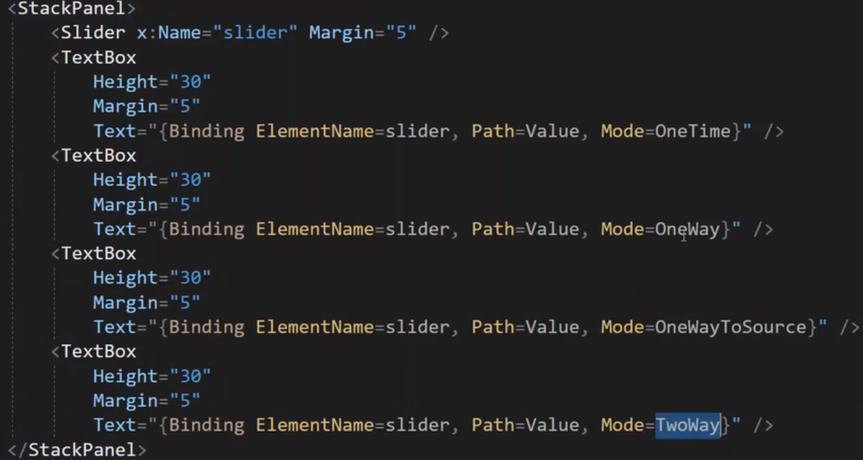
 | 后台代码绑定和解绑
 | //声明和初始化绑定
 | Binding b = new Binding();
 | //绑定源，控件name
 | b.Source = this.listBox;
 | //绑定源的属性值
 | b.Path = new PropertyPath("SelectedItem.Tag");
 | //绑定方式
 | b.Mode = BindingMode.OneWay;
 | //要绑定控件的属性，绑定对象
 | this.button.SetBinding(Button.BackgroundProperty, b);

 | //删除绑定
 | BindingOperations.ClearAllBindings(this.button);

DataContext
 | 在WPF中，应用程序有两层：UI层和Data层。这里新建一个项目说明哪些是UI层，哪些是数据层。
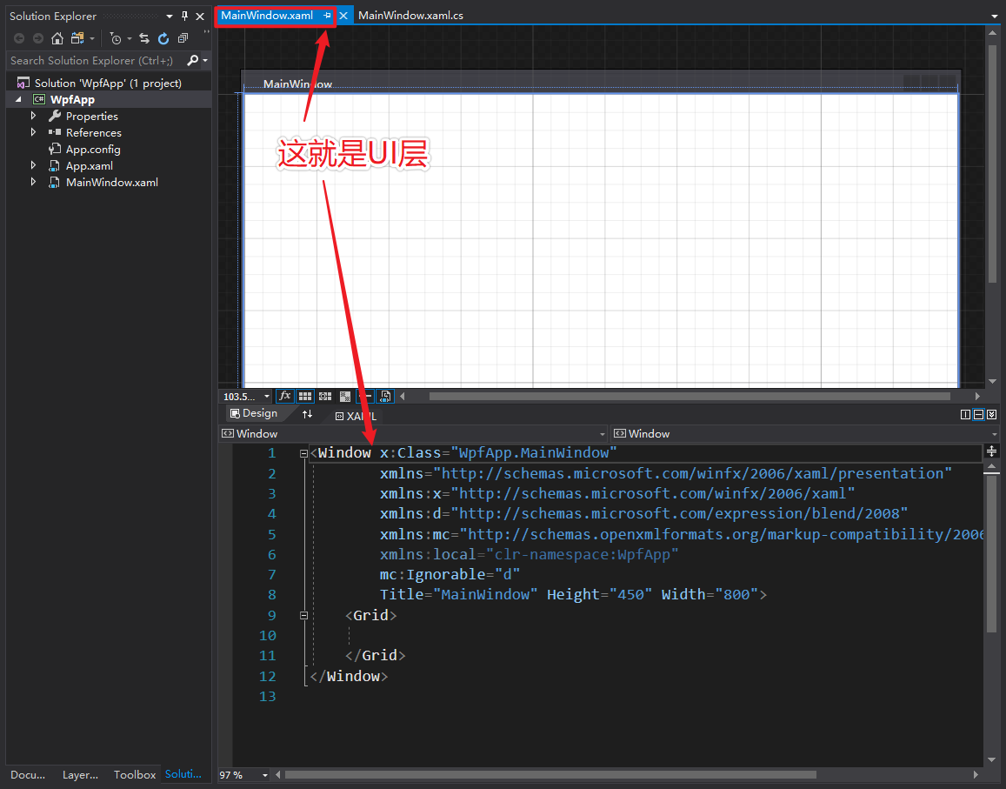

 | UI层很明显，就是用户看到的界面。但是数据层并不是下图所示：
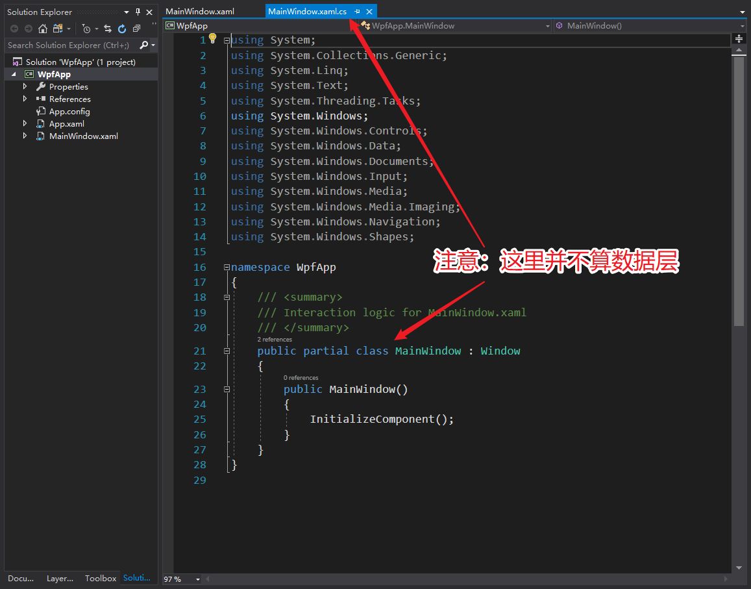

 | 上图中是UI层view的后台代码。当然，你可以使用事件的方式把所有的业务逻辑代码写到这里，但是我们采用MVVM的时候业务逻辑是与这里解耦的，数据层是DataContext，此时并没有指定。
 | 接下来我们新建个目录，然后添加个类文件：
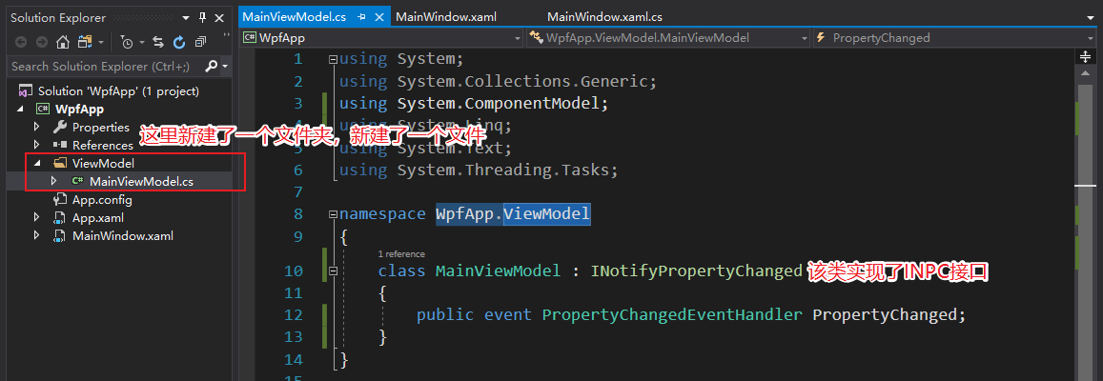

 | 然后指定VM类为DataContext：
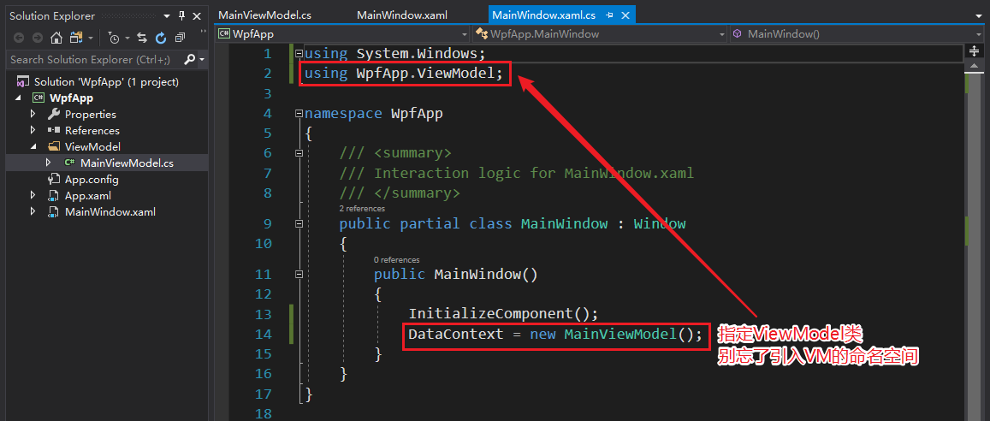

 | 此时我们才算为MVVM模式的wpf应用程序创建了数据层，也就是MainViewModel类。
 | 默认，应用程序的数据层（DataContext）是null，我们可以使用DataContext属性对其进行设置。
 | 除非另行指定，否则所有UI对象都将从其父对象继承其DataContext。
 | 实际上DataContext才算是我们的实际应用程序（业务逻辑），他通常由ViewModels和Models组成。
 | UI对象（如按钮，标签，DataGrids甚至Windows）实际作用是允许用户轻松与DataContext交互。
 | 当你写<Label Name="myLabel" Content="{Binding Path=Name}" />你是绑定到myLabel.DataContext.Name，而不是myLabel.Name。

 | <!-- 注意此时我已经在初始化代码中设置DataContext 为 ClassA，DataContext = new ClassA -->
 | <Window x:Name="MyWindow">

 | <!-- DataContext 没有被指定,所以继承自父类
 | 的 DataContext,也就是 ClassA -->
 | <StackPanel>

 | <!-- DataContext 继承自父类,也就是
 | ClassA, 所以这里会显示 ClassA.Name -->
 | <Label Content="{Binding Name}" />

 | <!-- DataContext 仍然是ClassA, 但是我们通过binding设置为ClassA.ClassB-->
 | <StackPanel DataContext="{Binding ClassB}">

 | <!-- DataContext 继承自父类，也就是ClassB，所以这里会显示 ClassB.Name -->
 | <Label Content="{Binding Name}" />

 | <!-- DataContext i仍然是 ClassB, 但是我们binding 到了Window's DataContext.Name, 也就是 ClassA.Name -->
 | <Label Content="{Binding
 | ElementName=MyWindow,
 | Path=DataContext.Name}" />
 | </StackPanel>

 | <!-- We've left the StackPanel with its DataContext
 | bound to ClassB, so this Label's DataContext
 | is ClassA (inherited from parent StackPanel),
 | and we are binding to ClassA.ClassB.Name -->
 | <Label Content="{Binding ClassB.Name}" />
 | </StackPanel>
 | </Window>
 | 所有基本绑定都在UI对象的数据层（DataContext）中寻找它们的值。
 | 综上所述，WPF应用程序具有两层：UI层和数据层。应用程序的数据层以null开头，可以使用DataContext属性设置。未设置DataContext的UI对象将从其父对象继承其数据层。绑定用于在数据层中查找值，并在UI层中显示它们。
 | 使用MVVM设计模式时，数据层是您的应用程序，而UI层只是提供了一种用户友好的方式来访问数据层。
 | datacontext的绑定
 | 可以在view的后台代码中手动指定例如在构造函数中：

 | var cont = new MainViewModle();
 | DataContext = cont;
 | 另外也可以写到资源中，首先需要写一个viewmodel类：

 | public MainViewModel()
 | {
 | plusCommand = new PlusCommand(this);
 | }
 | 然后把vm类放到资源中：

 | <!--需要指定名称空间vm:
 | xmlns:vm="clr-namespace:SimpleCommandDemoApp.ViewModels"-->
 | <UserControl.Resources>
 | <vm:CalculatorViewModel x:Key="calculatorVM" />
 | </UserControl.Resources>
 | 最后就可以在xaml中指定了：

 | DataContext="{Binding Source={StaticResource calculatorVM}}"
 | WPF使用DataContext将数据层与UI层实现了解耦，那么他们之间是如何交互的？实际上上面已经略有涉猎，那就是Binding，上面实例的ClassA、ClassB的Name就是通过Binding来展示到UI上的

WPF中INotifyPropertyChanged用法与数据绑定
 | 在WPF中进行数据绑定的时候常常会用到INotifyPropertyChanged接口来进行实现，下面来看一个INotifyPropertyChanged的案例。

 | 下面定义一个Person类：
 | using System;
 | using System.Collections.Generic;
 | using System.Linq;
 | using System.Text;
 | using System.ComponentModel;

 | namespace WpfApp
 | {
 | public class Person:INotifyPropertyChanged
 | {
 | private String _name = "张三";
 | private int _age = 24;
 | private String _hobby = "篮球";

 | public String Name
 | {
 | set
 | {
 | _name = value;
 | if (PropertyChanged != null)//有改变
 | {
 | PropertyChanged(this, new PropertyChangedEventArgs("Name"));//对Name进行监听
 | }
 | }
 | get
 | {
 | return _name;
 | }
 | }

 | public int Age
 | {
 | set
 | {
 | _age = value;
 | if (PropertyChanged != null)
 | {
 | PropertyChanged(this, new PropertyChangedEventArgs("Age"));//对Age进行监听
 | }
 | }
 | get
 | {
 | return _age;
 | }
 | }
 | public String Hobby//没有对Hobby进行监听
 | {
 | get { return _hobby; }
 | set { _hobby = value; }
 | }
 | public event PropertyChangedEventHandler PropertyChanged;
 | }
 | }
 | 上面定义的这个Person类中，对Name和Age属性进行了监听，但是没有对Hobby进行监听。
 | MainWindow.xmal界面文件定义的内容如下：

 | <Window x:Class="WpfApp.MainWindow"
 | xmlns="http://schemas.microsoft.com/winfx/2006/xaml/presentation"
 | xmlns:x="http://schemas.microsoft.com/winfx/2006/xaml"
 | Title="MainWindow" Height="300" Width="350">
 | <Grid Name="grid">
 | <TextBox Height="20" Text="{Binding Path=Name}" HorizontalAlignment="Left" Margin="63,12,0,0" Name="textBox1" VerticalAlignment="Top" Width="139" />
 | <TextBox Height="20" Text="{Binding Path=Age}" HorizontalAlignment="Left" Margin="63,48,0,0" Name="textBox2" VerticalAlignment="Top" Width="139" />
 | <TextBox Height="20" Text="{Binding Path=Hobby}" HorizontalAlignment="Left" Margin="63,82,0,0" Name="textBox3" VerticalAlignment="Top" Width="139" />

 | <Button Content="显示用户信息" Height="26" HorizontalAlignment="Left" Margin="60,118,0,0" Name="button1" VerticalAlignment="Top" Width="144" Click="button1_Click" />
 | <Button Content="修改用户信息" Height="26" HorizontalAlignment="Left" Margin="60,158,0,0" Name="button2" VerticalAlignment="Top" Width="144" Click="button2_Click" />

 | <TextBlock Height="40" HorizontalAlignment="Left" Margin="13,201,0,0" Name="textBlock1" Text="{Binding Path=Name}" VerticalAlignment="Top" Width="88" />
 | <TextBlock Height="40" HorizontalAlignment="Left" Margin="118,201,0,0" Name="textBlock2" Text="{Binding Path=Age}" VerticalAlignment="Top" Width="88" />
 | <TextBlock Height="40" HorizontalAlignment="Left" Margin="222,201,0,0" Name="textBlock3" Text="{Binding Path=Hobby, Mode=TwoWay}" VerticalAlignment="Top" Width="88" />
 | </Grid>
 | </Window>

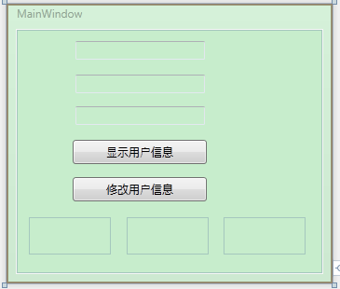
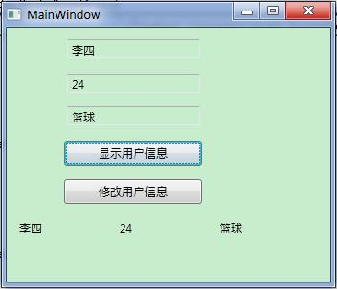
 | 后台代码是：
 | using System;
 | using System.Collections.Generic;
 | using System.Linq;
 | using System.Text;
 | using System.Windows;
 | using System.Windows.Controls;
 | using System.Windows.Data;
 | using System.Windows.Documents;
 | using System.Windows.Input;
 | using System.Windows.Media;
 | using System.Windows.Media.Imaging;
 | using System.Windows.Navigation;
 | using System.Windows.Shapes;

 | namespace WpfApp
 | {
 | /// <summary>
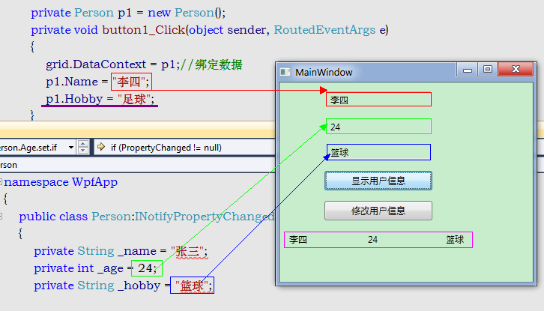
 | /// MainWindow.xaml 的交互逻辑
 | /// </summary>
 | public partial class MainWindow : Window
 | {
 | public MainWindow()
 | {
 | InitializeComponent();
 | }

 | private Person p1 = new Person();
 | private void button1_Click(object sender, RoutedEventArgs e)
 | {
 | grid.DataContext = p1;//绑定数据
 | p1.Name = "李四";
 | p1.Hobby = "足球";
 | }
 | private void button2_Click(object sender, RoutedEventArgs e)
 | {
 | p1.Age = p1.Age + 1;
 | p1.Hobby = "足球";
 | }
 | }
 | }

 | 当点击显示用户数据的时候
 | 下面看看这些信息具体都来自于哪儿？
 | 由于在Person中没有对Hobby进行监听，所以p1.Hobby="足球"这个语句没有起到作用。 点击修改用户信息的时候也是不能修改绑定到界面上的对应Hobby的信息（即使是在界面处写了Mode=TwoWay,也是不能进行绑定的）。
 | 所以使用INotifyPropertyChanged的时候，需要对要进行绑定的属性进行显示的设置的，否则绑定的时候是不能进行双向绑定的,即绑定是无效的。

DynamicResource与StaticResource的区别
 | 什么叫WPF的资源(Resource)?
 | 资源是保存在可执行文件中的一种不可执行数据。在WPF的资源中，几乎可以包含图像、字符串等所有的任意CLR对象，只要对象有一个默认的构造函数和独立的属性。
 | 也就是说，应用程序中非程序代码的内容，比如点阵图、颜色、字型、动画/影片档以及字符串常量值，可将它们从程序中独立出来，单独包装成"资源(Resource)"。
 | 静态资源(Static Resource)，动态资源（Dynamic Resources）。这两者的区别是：静态资源在第一次编译后即确定其对象或值，之后不能对其进行修改。
 | 动态资源则是在运行时决定，当运行过程中真正需要时，才到资源目标中查找其值。因此，我们可以动态地修改它。由于动态资源的运行时才能确定其值，因此效率比静态资源要低。
 | 资源的范围（层级）：
 | WPF提供一个封装和存取资源(resource)的机制，我们可将资源建立在应用程序的不同范围上。WPF中，资源定义的位置决定了该资源的可用范围。资源可以定义在如下范围中：
 | (1)物件级：此时，资源只能套用在这个Object物件，或套用至该物件的子物件。
 | (2)文件级：如果将资源定义在Window或Page层级的XAML档中，那么可以套用到这个文件中的所有物件。
 | (3)应用程序级：如果我们将资源定义在App.xaml 中，那么，就可以将资源套用到应用程序内的任何地方。
 | (4)字典级：当我们把资源封装成一个资源字典, 定义到一个ResourceDictionary的XAML文件时,就可以在另一个应用程序中重复使用。
 | 每一个框架级元素(FrameworkElement 或者FrameworkContentElement)都有一个资源属性。每一个在资源字典中的资源都有一个唯一不重复的键值(key)，在标签中使用x:Key属性来标识它。一般地,键值是一个字符串,但你也可以用合适的扩展标签来设置为其他对象类型。非字符键值资源使用于特定的WPF区域，尤其是风格、组件资源，以及样式数据等。
 | StaticResources的适用场合：
 | （1）在资源第一次引用之后无需再修改资源的值。
 | （2）资源引用不会基于运行时的行为进行重新计算，比如在重新加载Page/Window的时候。
 | （3）当需要设置的属性不是DependencyObject或Freezable类型的时候，用StaticResource。
 | （4）当需要将资源编译到dll中，并打包为程序的一部份，或者希望在各应用程序之间共享时，也使用StaticResource。
 | （5）当需要为一个自定义控件创建一个Theme，并Theme中使用资源，就需要使用StaticResource。因为StaticResource的资源查找行为时可预测的，并且本身包含在Theme中。而对于DynamicResource，即使资源是定义在Theme中，也只能等到运行时确定，导致一些可能意料不到的情况发生。
 | （6）当需要使用资源设置大量的依赖属性（Dependency Property）的时候。
 | 由于依赖属性具有属性系统提供的值缓存机制，所以，如果能在程序装载时设置依赖属性的值，这样，依赖属性就不需要检查自己的值并返回最后的有效值了。

 | Dynamic Resource一般使用在如下场合：
 | （1）资源的值依赖一些条件，而该条件直到运行时才能确定。
 | 包括系统资源，或是用户可设置的资源。比如：可以创建引用系统属性诸如SystemColors,SystemFonts来设置值，而这些属性是动态的，它们的值又来自于运行环境和操作系统。
 | （2）为自定义控件引用或创建Theme Style。
 | （3）希望在程序运行期间调整资源字典的内容时。
 | （4）希望资源可以向前引用时（如上面在Canvas中引用innerLgbResource一样）
 | （5）资源文件很大，希望在运行时才加载。
 | （6）要创建的Style的值可能来自于其它值，而这些值又依赖于Theme或用户的设置。
 | （7）当引用资源的元素的父元素有可能在运行期改变，这个时候也需要使用动态资源。因为父元素的改变将导致资源查询的范围。
 | Dynamic resource的限制条件：属性必须是依赖属性，或是Freezable的。
 | 资源的查询方式
 | Static Resource的查询
 | （1）查找使用该资源的元素的Resource字典；
 | （2）顺着逻辑树向上查找父元素的资源字典，直到根节点；
 | （3）查找Application资源；
 | （4）不支持向前引用，即：不能引用在引用点之后才定义的资源。
 | Dynamic Resource的查询
 | （1）查找使用该资源的元素的Resource字典；
 | 如果元素定义了一个Style 属性，将查找Style中的资源字典；如果元素定义了一个Template属性，将查找FrameworkTemplate中的资源字典。
 | （2）顺逻辑树向上查找父元素的资源字典，直到根节点；
 | （3）查找Application资源；
 | （4）查找当前激活状态下的Theme资源字典；
 | （5）查找系统资源。
 |  |  | 显示结果：
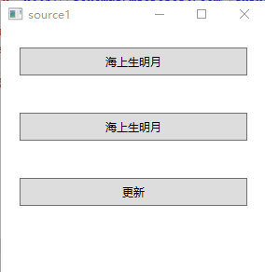
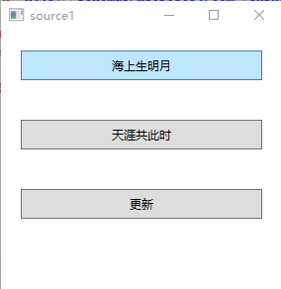
 | <Window.Resources>
 | <TextBlock x:Key="Res1" Text="海上生明月"></TextBlock>
 | <TextBlock x:Key="Res2" Text="海上生明月"></TextBlock>
 | </Window.Resources>
 | <StackPanel>
 | <Button x:Name="button"
 | Margin="20" Height="30" Content="{StaticResource Res1}"/>
 | <Button x:Name="button1"
 | Margin="20" Height="30" Content="{DynamicResource Res2}"/>
 | <Button x:Name="button2"
 | Margin="20" Height="30" Content="更新" Click="button2_Click"/>
 | </StackPanel>

 | private void button2_Click(object sender, RoutedEventArgs e)
 | {
 | //后台操作资源方法
 | this.Resources["Res1"] = new TextBlock() {Text="天涯共此时" };
 | this.Resources["Res2"] = new TextBlock() { Text = "天涯共此时" };
 | }

组件
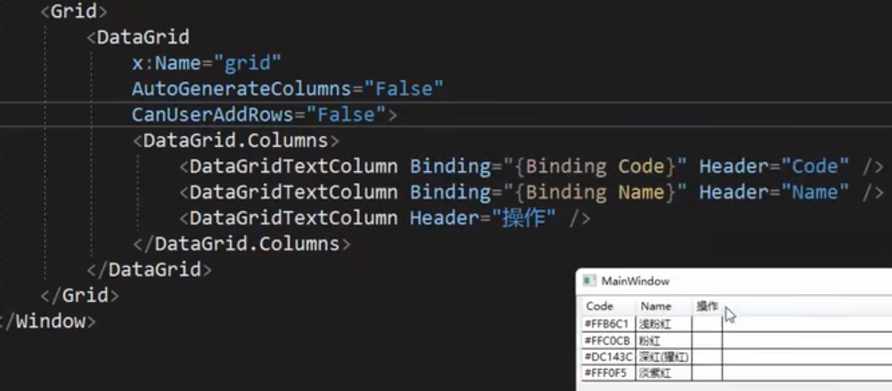
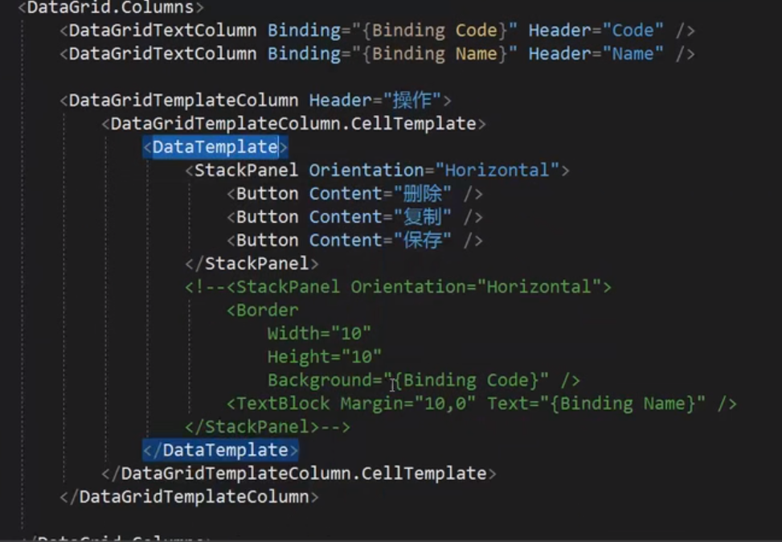
DataGrid

MVVM
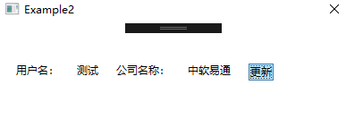
MVVM
 | 学习WPF如果不学MVVM，仿佛缺少了灵魂。那什么是MVVM呢？为什么要学MVVM呢，本以一个简单的增删改查的小例子，简述MVVM的基本知识及如何通过进行MVVM架构的程序开发，仅供学习分享使用，如有不足之处，还请指正。
 | 什么是MVVM?
 | MVVM是Model-View-ViewModel的简写。它本质上就是MVC （Model-View- Controller）的改进版。即模型-视图-视图模型。分别定义如下：

 | 【模型】指的是后端传递的数据。
 | 【视图】指的是所看到的页面。
 | 【视图模型】mvvm模式的核心，它是连接view和model的桥梁。它有两个方向：
 | 一是将【模型】转化成【视图】，即将后端传递的数据转化成所看到的页面。实现的方式是：数据绑定。
 | 二是将【视图】转化成【模型】，即将所看到的页面转化成后端的数据。实现的方式是：DOM 事件监听。这两个方向都实现的，我们称之为数据的双向绑定。

 | MVVM示意图如下所示：

 | 安装MvvmLight插件
 | 项目名称右键-->管理NuGet程序包-->搜索MvvmLight-->安装。
 | 弹出接受许可证窗口，点击【接受】如下所示：
 | MvvmLight安装成功后，自动引用需要的第三方库，并默认生成示例内容，有些不需要的需要删除，如下所示：
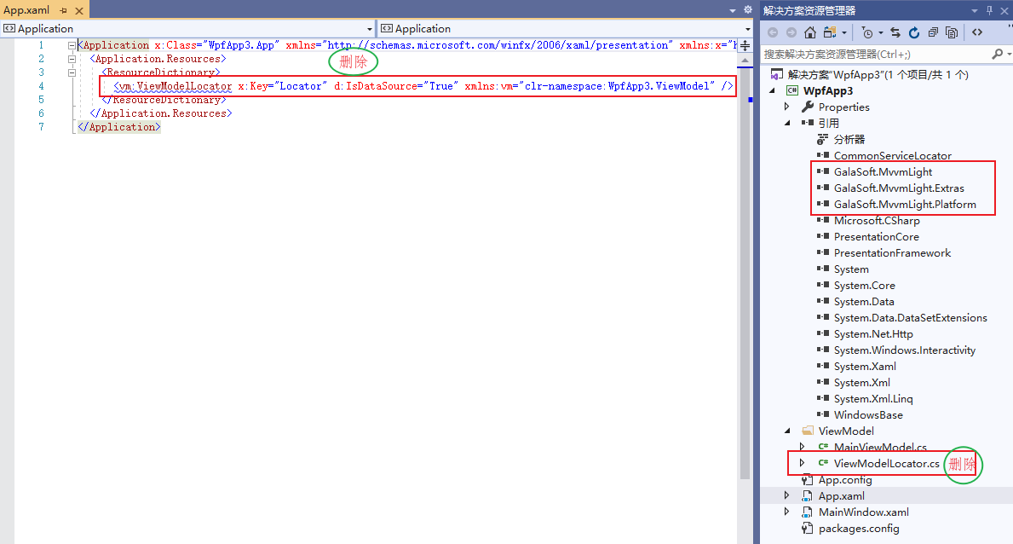

 | 主要通过MVVM实现数据的CRUD【增删改查】基础操作：
 | MVVM开发步骤
 | 1. 创建Model层
 | 本例主要是对学生信息的增删改查，所以创建Student模型类，如下所示：
 | using System;
 | using System.Collections.Generic;
 | using System.Linq;
 | using System.Text;
 | using System.Threading.Tasks;

 | namespace WpfApp3.Models
 | {
 | /// <summary>
 | /// 学生类
 | /// </summary>
 | public class Student
 | {
 | /// <summary>
 | /// 唯一标识
 | /// </summary>
 | public int Id { get; set; }

 | /// <summary>
 | /// 学生姓名
 | /// </summary>
 | public string Name { get; set; }

 | /// <summary>
 | /// 年龄
 | /// </summary>
 | public int Age { get; set; }

 | /// <summary>
 | /// 班级
 | /// </summary>
 | public string Classes { get; set; }
 | }
 | }
 | 2. 创建DAL层
 | 为了简化示例，模拟数据库操作，构建基础数据，如下所示：
 | using System;
 | using System.Collections.Generic;
 | using System.Linq;
 | using System.Text;
 | using System.Threading.Tasks;
 | using WpfApp3.Models;

 | namespace WpfApp3.DAL
 | {
 | public class LocalDb
 | {
 | private List<Student> students;

 | public LocalDb() {
 | init();
 | }

 | /// <summary>
 | /// 初始化数据
 | /// </summary>
 | private void init() {
 | students = new List<Student>();
 | for (int i = 0; i < 30; i++)
 | {
 | students.Add(new Student()
 | {
 | Id=i,
 | Name=string.Format("学生{0}",i),
 | Age=new Random(i).Next(0,100),
 | Classes=i%2==0?"一班":"二班"
 | });
 | }
 | }

 | /// <summary>
 | /// 查询数据
 | /// </summary>
 | /// <returns></returns>
 | public List<Student> Query()
 | {
 | return students;
 | }

 | /// <summary>
 | /// 按名字查询
 | /// </summary>
 | /// <param name="name"></param>
 | /// <returns></returns>
 | public List<Student> QueryByName(string name)
 | {
 | return students.Where((t) => t.Name.Contains(name)).ToList();//FindAll((t) => t.Name.Contains(name));
 | }

 | public Student QueryById(int Id)
 | {
 | var student = students.FirstOrDefault((t) => t.Id == Id);
 | if (student != null)
 | {
 | return new Student() {
 | Id=student.Id,
 | Name=student.Name,
 | Age=student.Age,
 | Classes=student.Classes
 | };
 | }
 | return null;
 | }

 | /// <summary>
 | /// 新增学生
 | /// </summary>
 | /// <param name="student"></param>
 | public void AddStudent(Student student)
 | {
 | if (student != null)
 | {
 | students.Add(student);
 | }
 | }

 | /// <summary>
 | /// 删除学生
 | /// </summary>
 | /// <param name="Id"></param>
 | public void DelStudent(int Id)
 | {
 | var student = students.FirstOrDefault((t) => t.Id == Id); //students.Find((t) => t.Id == Id);
 | if (student != null)
 | {
 | students.Remove(student);
 | }

 | }
 | }

 | }
 | 3. 创建View层
 | View层与用户进行交互，用户数据的展示，及事件的响应。在本例中，View层主要有数据查询展示，新增及编辑页面。
 | 在View层，主要是命令的绑定，及数据的绑定。

 | 1. 在DataGridTextColumn中通过Binding="{Binding Id}"的形式绑定要展示的列属性名。
 | 2. 在Button按钮上通过Command="{Binding AddCommand}"的形式绑定要响应的命令。
 | 3. 在TextBox文本框中通过Text="{Binding Search}"的形式绑定查询条件属性。

 | 数据展示窗口，如下所示：
 | <Window x:Class="WpfApp3.MainWindow"
 | xmlns="http://schemas.microsoft.com/winfx/2006/xaml/presentation"
 | xmlns:x="http://schemas.microsoft.com/winfx/2006/xaml"
 | xmlns:d="http://schemas.microsoft.com/expression/blend/2008"
 | xmlns:mc="http://schemas.openxmlformats.org/markup-compatibility/2006"
 | xmlns:local="clr-namespace:WpfApp3"
 | mc:Ignorable="d"
 | Title="MainWindow" Height="450" Width="800">
 | <Grid>
 | <Grid.RowDefinitions>
 | <RowDefinition Height="80"></RowDefinition>
 | <RowDefinition Height="*"></RowDefinition>
 | </Grid.RowDefinitions>
 | <StackPanel Orientation="Horizontal" Grid.Row="0" Margin="5" VerticalAlignment="Center">
 | <TextBlock Text="姓名：" Margin="10" Padding="5"></TextBlock>
 | <TextBox x:Name="sname" Text="{Binding Search}" Width="120" Margin="10" Padding="5"></TextBox>
 | <Button x:Name="btnQuery" Content="查询" Margin="10" Padding="5" Width="80" Command="{Binding QueryCommand}"></Button>
 | <Button x:Name="btnReset" Content="重置" Margin="10" Padding="5" Width="80" Command="{Binding ResetCommand}"></Button>
 | <Button x:Name="btnAdd" Content="创建" Margin="10" Padding="5" Width="80" Command="{Binding AddCommand}"></Button>
 | </StackPanel>
 | <DataGrid x:Name="dgInfo" Grid.Row="1" AutoGenerateColumns="False" CanUserAddRows="False" CanUserSortColumns="False" Margin="10" ItemsSource="{Binding GridModelList}">
 | <DataGrid.Columns>
 | <DataGridTextColumn Header="Id" Width="100" Binding="{Binding Id}"></DataGridTextColumn>
 | <DataGridTextColumn Header="姓名" Width="100" Binding="{Binding Name}"></DataGridTextColumn>
 | <DataGridTextColumn Header="年龄" Width="100" Binding="{Binding Age}"></DataGridTextColumn>
 | <DataGridTextColumn Header="班级" Width="100" Binding="{Binding Classes}"></DataGridTextColumn>
 | <DataGridTemplateColumn Header="操作" Width="*">
 | <DataGridTemplateColumn.CellTemplate>
 | <DataTemplate>
 | <StackPanel Orientation="Horizontal" VerticalAlignment="Center" HorizontalAlignment="Center">
 | <Button x:Name="edit" Content="编辑" Width="60" Margin="3" Height="25" CommandParameter="{Binding Id}" Command="{Binding DataContext.EditCommand, RelativeSource={RelativeSource Mode=FindAncestor, AncestorType=DataGrid}}"></Button>
 | <Button x:Name="delete" Content="删除" Width="60" Margin="3" Height="25" CommandParameter="{Binding Id}" Command="{Binding DataContext.DeleteCommand, RelativeSource={RelativeSource Mode=FindAncestor, AncestorType=DataGrid}}"></Button>
 | </StackPanel>
 | </DataTemplate>
 | </DataGridTemplateColumn.CellTemplate>
 | </DataGridTemplateColumn>
 | </DataGrid.Columns>
 | </DataGrid>
 | </Grid>
 | </Window>

 | 新增及编辑页面，如下所示：
 | <Window x:Class="WpfApp3.Views.StudentWindow"
 | xmlns="http://schemas.microsoft.com/winfx/2006/xaml/presentation"
 | xmlns:x="http://schemas.microsoft.com/winfx/2006/xaml"
 | xmlns:d="http://schemas.microsoft.com/expression/blend/2008"
 | xmlns:mc="http://schemas.openxmlformats.org/markup-compatibility/2006"
 | xmlns:local="clr-namespace:WpfApp3.Views"
 | mc:Ignorable="d"
 | Title="StudentWindow" Height="440" Width="500" AllowsTransparency="False" WindowStartupLocation="CenterScreen" WindowStyle="None">
 | <Grid>
 | <Grid.RowDefinitions>
 | <RowDefinition Height="60"></RowDefinition>
 | <RowDefinition></RowDefinition>
 | <RowDefinition Height="60"></RowDefinition>
 | </Grid.RowDefinitions>
 | <TextBlock FontSize="30" Margin="10">修改学生信息</TextBlock>
 | <StackPanel Grid.Row="1" Orientation="Vertical">
 | <TextBlock FontSize="20" Margin="10" Padding="5">姓名</TextBlock>
 | <TextBox x:Name="txtName" FontSize="20" Padding="5" Text="{Binding Model.Name}"></TextBox>
 | <TextBlock FontSize="20" Margin="10" Padding="5">年龄</TextBlock>
 | <TextBox x:Name="txtAge" FontSize="20" Padding="5" Text="{Binding Model.Age}"></TextBox>
 | <TextBlock FontSize="20" Margin="10" Padding="5">班级</TextBlock>
 | <TextBox x:Name="txtClasses" FontSize="20" Padding="5" Text="{Binding Model.Classes}"></TextBox>
 | </StackPanel>
 | <StackPanel Grid.Row="2" Orientation="Horizontal" HorizontalAlignment="Right">
 | <Button x:Name="btnSave" Content="保存" Margin="10" FontSize="20" Width="100" Click="btnSave_Click" ></Button>
 | <Button x:Name="btnCancel" Content="取消" Margin="10" FontSize="20" Width="100" Click="btnCancel_Click" ></Button>
 | </StackPanel>
 | </Grid>
 | </Window>

 | 3. 创建ViewModel层
 | ViewModel层是MVVM的核心所在，起到承上启下的作用。ViewModel需要继承GalaSoft.MvvmLight.ViewModelBase基类。
 | ViewModel中属性实现数据的绑定，命令实现用户交互的响应。如下所示：
 | using GalaSoft.MvvmLight;
 | using GalaSoft.MvvmLight.Command;
 | using System.Collections.Generic;
 | using System.Collections.ObjectModel;
 | using System.Linq;
 | using System.Windows;
 | using WpfApp3.DAL;
 | using WpfApp3.Models;
 | using WpfApp3.Views;

 | namespace WpfApp3.ViewModel
 | {
 | /// <summary>
 | ///
 | /// </summary>
 | public class MainViewModel : ViewModelBase
 | {
 | #region 属性及构造函数

 | private LocalDb localDb;

 | private ObservableCollection<Student> gridModelList;

 | public ObservableCollection<Student> GridModelList
 | {
 | get { return gridModelList; }
 | set
 | {
 | gridModelList = value;
 | RaisePropertyChanged();
 | }
 | }

 | /// <summary>
 | /// 查询条件
 | /// </summary>
 | private string search;

 | public string Search
 | {
 | get { return search; }
 | set
 | {
 | search = value;
 | RaisePropertyChanged();
 | }
 | }

 | /// <summary>
 | ///
 | /// </summary>
 | public MainViewModel()
 | {
 | localDb = new LocalDb();
 | QueryCommand = new RelayCommand(this.Query);
 | ResetCommand = new RelayCommand(this.Reset);
 | EditCommand = new RelayCommand<int>(this.Edit);
 | DeleteCommand = new RelayCommand<int>(this.Delete);
 | AddCommand = new RelayCommand(this.Add);
 | }

 | #endregion

 | #region command

 | /// <summary>
 | /// 查询命令
 | /// </summary>
 | public RelayCommand QueryCommand { get; set; }

 | /// <summary>
 | /// 重置命令
 | /// </summary>
 | public RelayCommand ResetCommand { get; set; }

 | /// <summary>
 | /// 编辑
 | /// </summary>
 | public RelayCommand<int> EditCommand { get; set; }

 | /// <summary>
 | /// 删除
 | /// </summary>
 | public RelayCommand<int> DeleteCommand { get; set; }

 | /// <summary>
 | /// 新增
 | /// </summary>
 | public RelayCommand AddCommand { get; set; }

 | #endregion

 | public void Query()
 | {
 | List<Student> students;
 | if (string.IsNullOrEmpty(search))
 | {
 | students = localDb.Query();
 | }
 | else
 | {
 | students = localDb.QueryByName(search);
 | }

 | GridModelList = new ObservableCollection<Student>();
 | if (students != null)
 | {
 | students.ForEach((t) =>
 | {
 | GridModelList.Add(t);
 | });
 | }
 | }

 | /// <summary>
 | /// 重置
 | /// </summary>
 | public void Reset()
 | {
 | this.Search = string.Empty;
 | this.Query();
 | }

 | /// <summary>
 | /// 编辑
 | /// </summary>
 | /// <param name="Id"></param>
 | public void Edit(int Id)
 | {
 | var model = localDb.QueryById(Id);
 | if (model != null)
 | {
 | StudentWindow view = new StudentWindow(model);
 | var r = view.ShowDialog();
 | if (r.Value)
 | {
 | var newModel = GridModelList.FirstOrDefault(t => t.Id == model.Id);
 | if (newModel != null)
 | {
 | newModel.Name = model.Name;
 | newModel.Age = model.Age;
 | newModel.Classes = model.Classes;
 | }
 | this.Query();
 | }
 | }
 | }

 | /// <summary>
 | /// 删除
 | /// </summary>
 | /// <param name="Id"></param>
 | public void Delete(int Id)
 | {
 | var model = localDb.QueryById(Id);
 | if (model != null)
 | {
 | var r = MessageBox.Show($"确定要删除吗【{model.Name}】？","提示",MessageBoxButton.YesNo);
 | if (r == MessageBoxResult.Yes)
 | {
 | localDb.DelStudent(Id);
 | this.Query();
 | }
 | }
 | }

 | /// <summary>
 | /// 新增
 | /// </summary>
 | public void Add()
 | {
 | Student model = new Student();
 | StudentWindow view = new StudentWindow(model);
 | var r = view.ShowDialog();
 | if (r.Value)
 | {
 | model.Id = GridModelList.Max(t => t.Id) + 1;
 | localDb.AddStudent(model);
 | this.Query();
 | }
 | }
 | }
 | }

 | 4. 数据上下文
 | 当各个层分别创建好后，那如何关联起来呢？答案就是DataContext【数据上下文】。
 | 查询页面上下文，如下所示：
 | namespace WpfApp3
 | {
 | /// <summary>
 | /// MainWindow.xaml 的交互逻辑
 | /// </summary>
 | public partial class MainWindow : Window
 | {
 | public MainWindow()
 | {
 | InitializeComponent();
 | MainViewModel viewModel = new MainViewModel();
 | viewModel.Query();
 | this.DataContext = viewModel;
 | }
 | }
 | }
 | 新增页面上下文，如下所示：
 | namespace WpfApp3.Views
 | {
 | /// <summary>
 | /// StudentWindow.xaml 的交互逻辑
 | /// </summary>
 | public partial class StudentWindow : Window
 | {
 | public StudentWindow(Student student)
 | {
 | InitializeComponent();
 | this.DataContext = new
 | {
 | Model = student
 | };
 | }
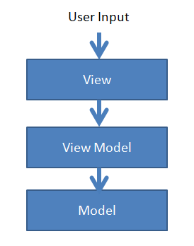
 | private void btnSave_Click(object sender, RoutedEventArgs e)
 | {
 | this.DialogResult = true;
 | }

 | private void btnCancel_Click(object sender, RoutedEventArgs e)
 | {
 | this.DialogResult = false;
 | }
 | }
 | }

 | 总结
 | MVVM具有低耦合，可重用，可测试，独立开发的优点，核心要素就两个：
 | 属性发生变化时的通知，即可达到数据的实时更新。
 | 命令是实现用户与程序之间数据和算法的桥梁。

WPF MVVM简单介绍
 | WPF技术的主要特点是数据驱动UI,所以在使用WPF技术开发的过程中是以数据为核心的，WPF提供了数据绑定机制，当数据发生变化时，WPF会自动发出通知去更新UI。
 | 我们不管是NET中还是WPF中使用模式目的就是想达到高内聚低耦合。在WPF开发中，经典的编程模式是MVVM，是为WPF量身定做的模式，该模式充分利用了WPF的数据绑定机制，
 | 最大限度地降低了Xmal文件和CS文件的耦合度，也就是UI显示和逻辑代码的耦合度，如需要更换界面时，逻辑代码修改很少，甚至不用修改。与WinForm开发相比，
 | 我们一般在后置代码中会使用控件的名字来操作控件的属性来更新UI，而在WPF中通常是通过数据绑定来更新UI；在响应用户操作上，WinForm是通过控件的事件来处理，
 | 而WPF可以使用命令绑定的方式来处理，耦合度将降低。
 | 一、MVVM介绍
 | MVVM是Model-View-ViewModel（模型-视图-视图模型）的缩写形式，它通常被用于WPF或Silverlight开发。我们可以通过下图来直观的理解MVVM模式：
 | 1、View就是用xaml实现的界面，负责与用户交互，接收用户输入，把数据展现给用户。
 | 2、ViewModel是一个C#类，负责收集需要绑定的数据和命令，聚合Model对象，通过View类的DataContext属性绑定到View，同时也可以处理一些UI逻辑。
 | 3、Model，就是系统中的对象，可包含属性和行为。
 | 三者之间的关系：View对应一个ViewModel，ViewModel可以聚合N个Model，ViewModel可以对应多个View
 | 二、MVVM的优势
 | MVVM的根本思想就是界面和业务功能进行分离，View的职责就是负责如何显示数据及发送命令，ViewModel的功能就是如何提供数据和执行命令。各司其职，互不影响。
 | 在实际的业务场景中我们经常会遇到客户对界面提出建议要求修改，使用MVVM模式开发，当设计的界面不满足客户时，我们仅仅只需要对View作修改，不会影响到ViewModel中的功能代码，
 | 减少了犯错的机会。随着功能地增加，系统越来越复杂，相应地程序中会增加View和ViewModel文件，将复杂的界面分离成局部的View，局部的View对应局部的ViewModel，
 | 功能点散落在各个ViewModel中，每个ViewModel只专注自己职能之内的事情。ViewModel包含了View要显示的数据，并且知道View的交互代码，所以ViewModel就像一个无形的View。使用MVVM架构具有以下优势
 | 1、易维护
 | 2、灵活扩展
 | 3、易测试
 | 4、用户界面设计师与程序开发者能更好的合作

 | 三、MVVM简单示例
 | 为了让大家直观地了解MVVM的编程模式，下面会用到前面讲到的数据绑定以及命令等知识。
 | 新建WPF项目，名称WPFMVVMDemo。添加用户类，如下图
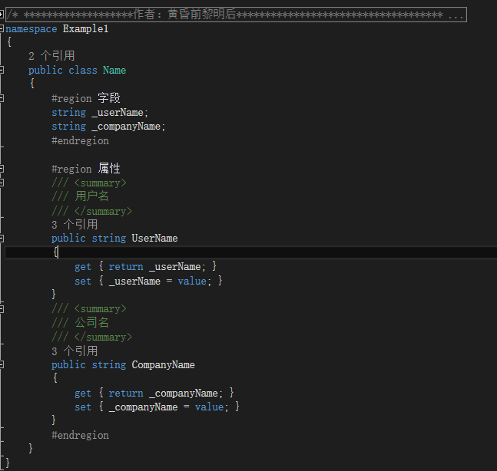

 | 在WPF术语中，这个叫“模型”，GUI是“视图”。不可思议的是“视图模型”，通过数据绑定将它们绑在一起，它真的是一个很好的适配器能将模型变成某种WPF框架可以使用的东西。所以这个就是“模型”。
 | 接下来我们会非常容易理解创建视图模型：
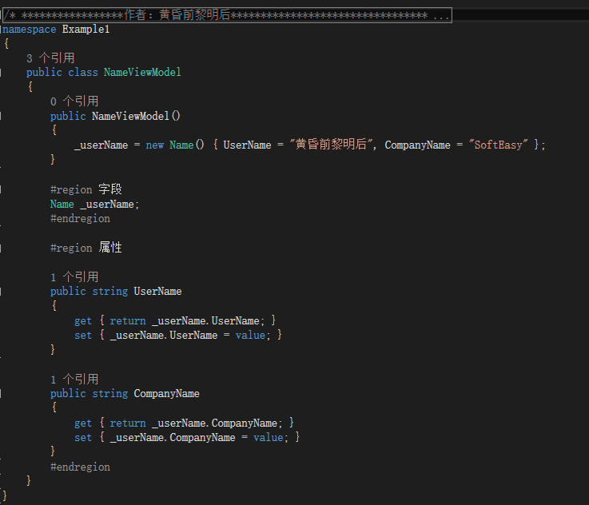

 | 请注意这个视图模型不是十分正确的。因为我们在视图模型里暴露了属性，我们显然会想使在代码里改变的用户名和公司名自动的显示在视图上
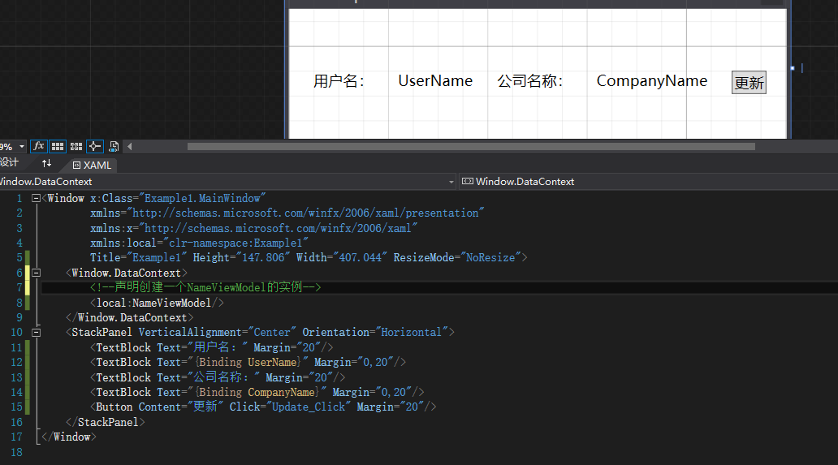

 | 后台代码：
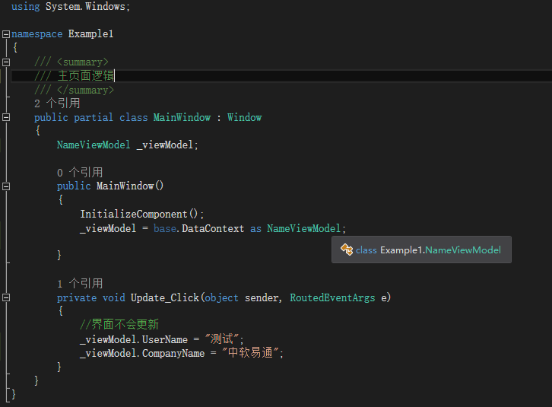

 | 运行结果：

 | 这里我们点击更新按钮不会有任何反应，因为还没有实现数据绑定。此时视图不会收到任何的关于属性改变的通知。要解决这个问题我们必须实现名称为INotifyPropertyChanged的接口。
 | 任何实现了这个接口的类，当属性发生改变的时候会通知所有监听者，所以我们需要修改视图模型NameViewModel类：
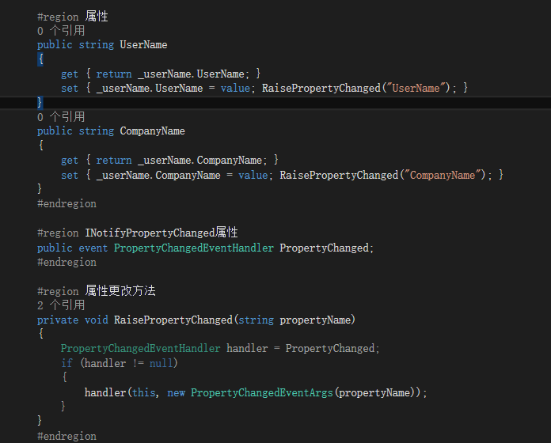

 | 这里会产生多个事件。首先，我们检查了我们是否真的改变了属性。第二，如果值已经改变，我们向所有监听者注册PropertyChanged事件。
 | 现在我们有了一个模型Name和一个视图模型NameViewModel。我们只需要在定义视图。只需要修改视图MainWindow：
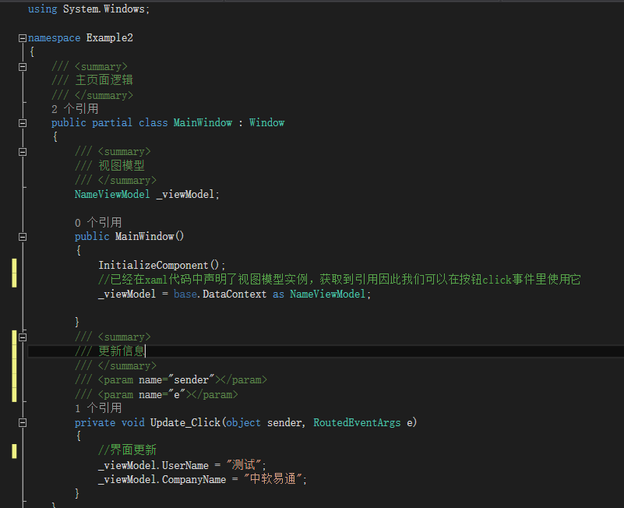

 | 运行结果：

Xbap
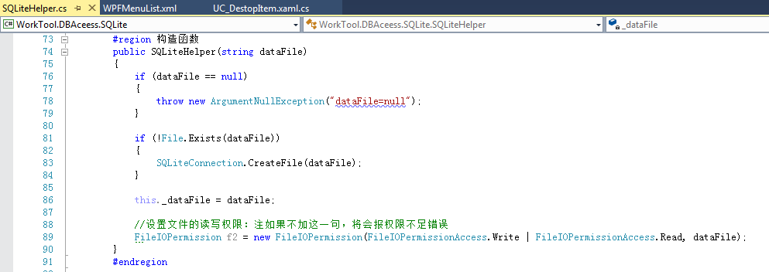
Xbap是WPF的浏览器应用程序，可采用ClickOnce布署方式，并增加签名，详细见后面的描述和截图。

1、添加WorkTool.WpfBrowserApp项目：见以下截图
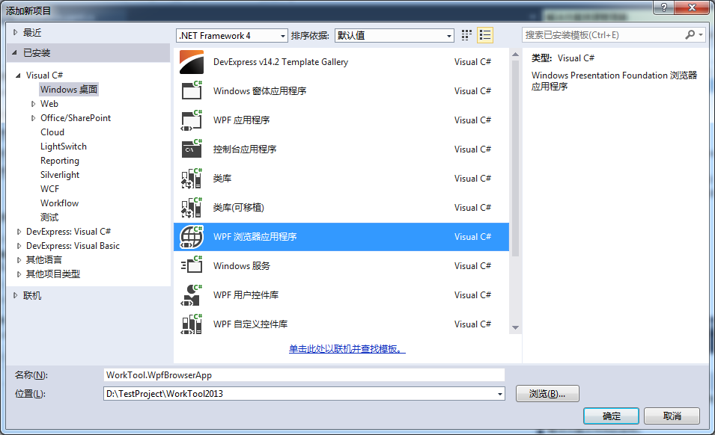

2、增加工程相关的引用DLL和资源文件：
 | 工程相关的引用DLL：这些DLL是作为ClickOnce布署后支撑程序直接运行的所有DLL。
 | 资源文件：为需要支持CS模式和XBAP浏览器模式，需要对资源文件做设置。

 | 程序用到的图片、图标、XML、数据文件等，其生成方式为内容。
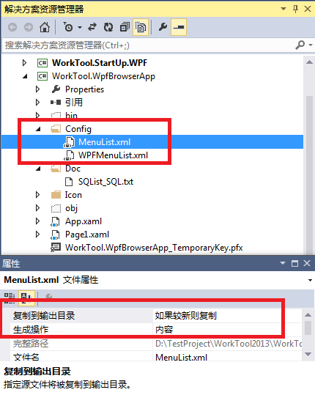

3、设置工程属性：
3.1、应用程序：
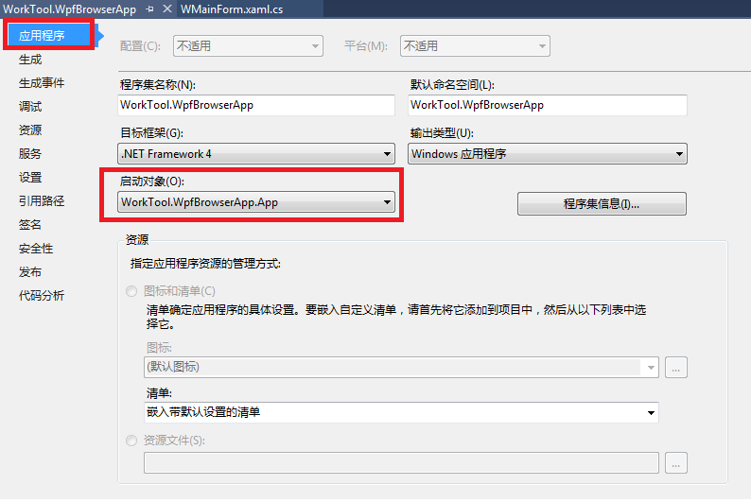

3.2、签名：
 | 注：要勾中【为ClickOnce清单签名】。如果是购买的证书，还要填入【时间戳服务器URL】。

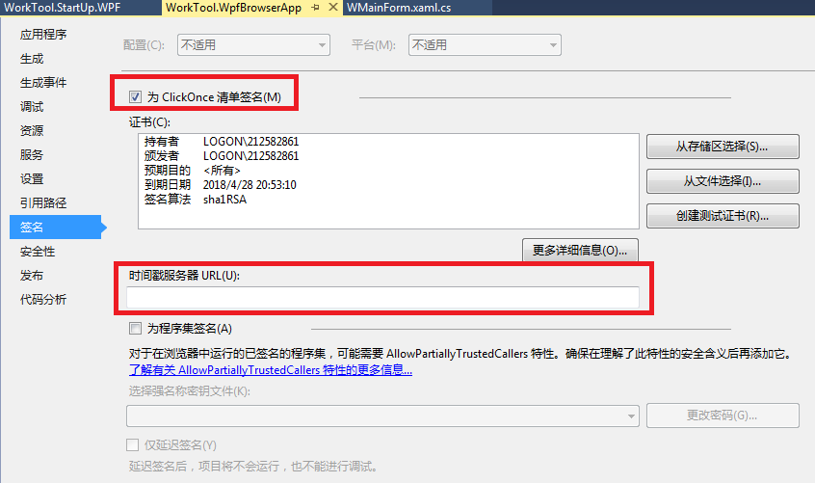

3.3、安全性：

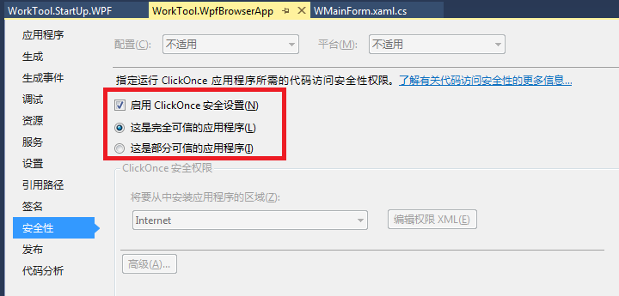

3.4、发布：

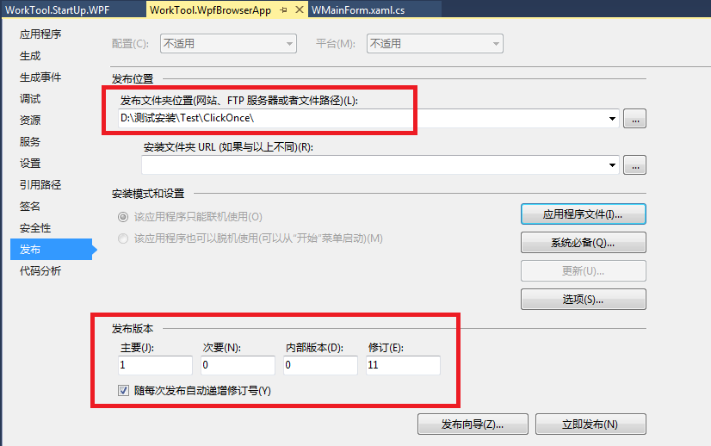

3.4.1、应用程序文件：
当有文件不存在于清单中时，可在工程中增加该文件，并设置生成为【内容】。
可修改【发布状态】为包括，下载组为必需，哈希为包括，这样每次发布，其文件都会在发布目录中。
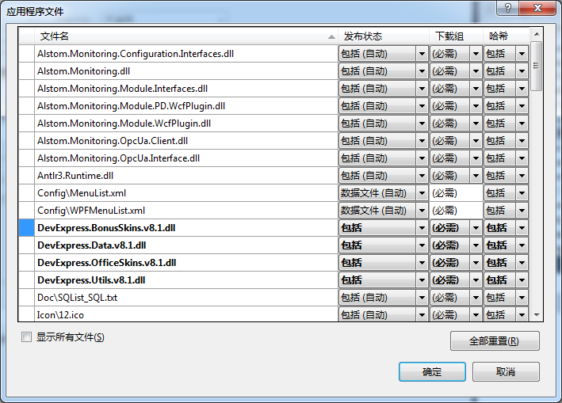

3.4.2、系统必备：
选中【创建用于安装系统必备组件的安装程序】复选框，且请选择要安装的系统必备组件中不要勾中任何项。
选中【从与我的应用程序相同的位置下载系统必备组件】单选框，这样就会在发布包生成Setup.exe文件。


3.4.3、选项：
说明：


部署：


清单：


4、在启动类中调用WPF主窗体的文件，并显示：


另外：针对WorkTool.StartUp.WPF项目（其输出类型为Windows应用程序，即生成为exe文件），
解决ClickOnce发布后，下载文件时出现“清单中的引用与下载的程序集 *.exe 的标识不匹配”问题方法（二选一）：
方法1、在【安全性】中设置选中【启用ClickOnce 安全设置】。
方法2、在【应用程序设置】中，资源设置中的清单要设置为【创建不带清单的应用程序】。

方法1截图：


方法2截图：


5、XBAP与CS模式中文件路径的不同获取方式：
CS模式使用部署位置语法。XBAP使用项目资源方式。



6、对于非ClickOnce安装目录中的文件（如ApplicationData目录的数据文件），需要设置其读取权限，要不会报错。

